Passo 1
Passo 1: Verificação de Setup na LXE_MASTER
Antes de "puxar" os objetos, o sistema precisa saber que essa rota EN -> DE existe.
1. Acesse a LXE_MASTER.
2. Vá na aba Languages. Verifique se o alemão (DE) está instalado e se o inglês (EN) está definido como idioma de origem (Source Language).
3. Na aba Graphs, verifique se existe um grafo ativo que conecte EN -> DE para objetos do tipo R3TR (onde ficam os Zs). Se não houver, você não conseguirá gerar a lista de trabalho.

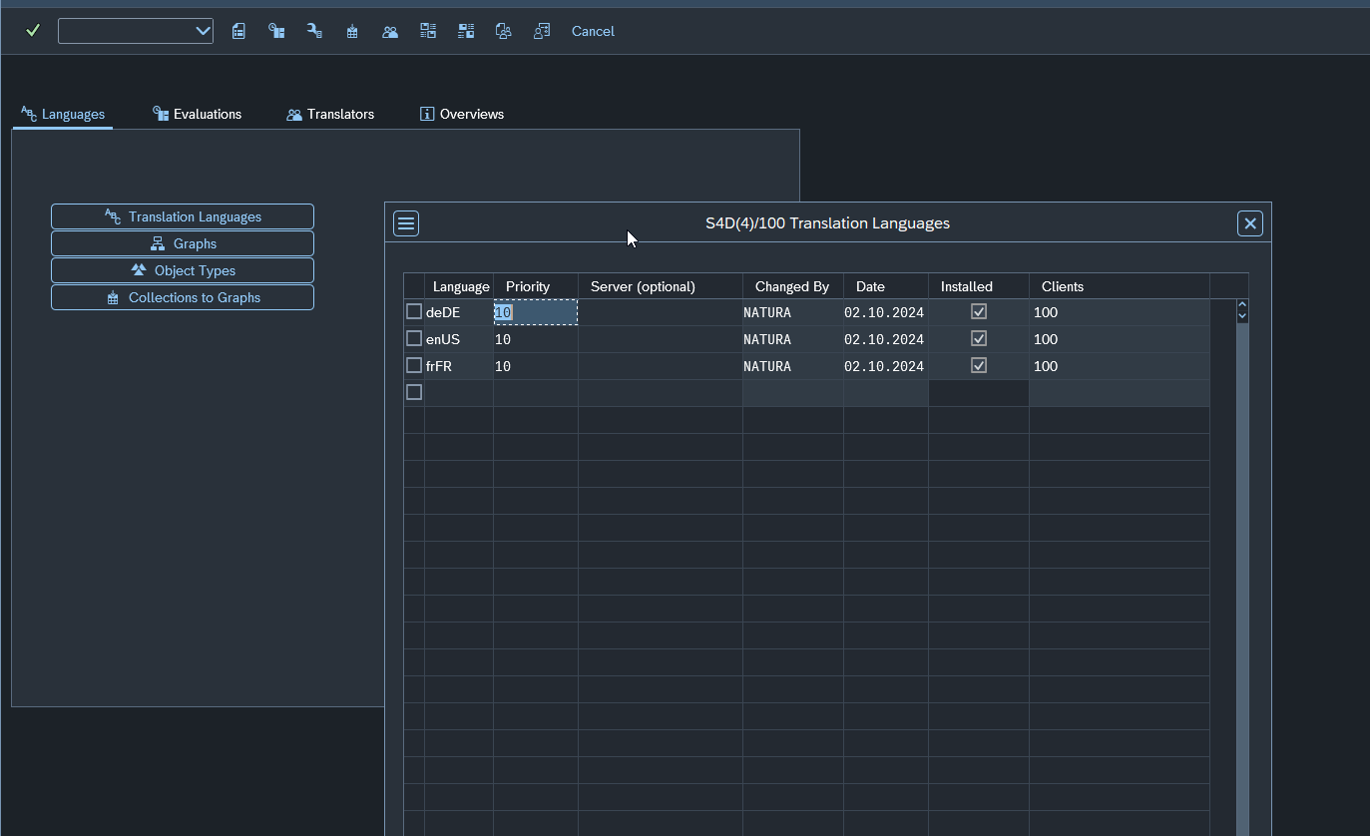

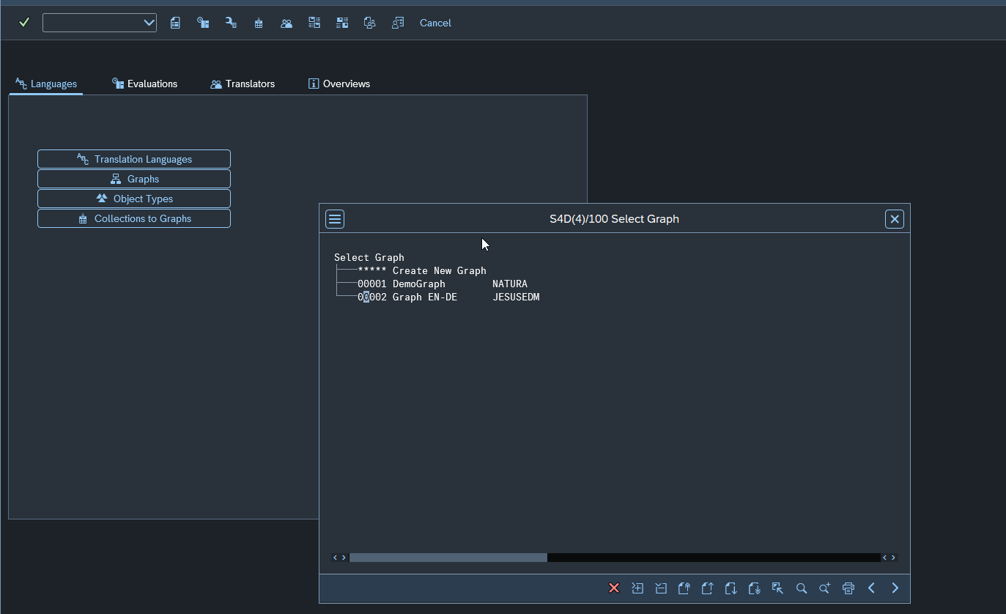

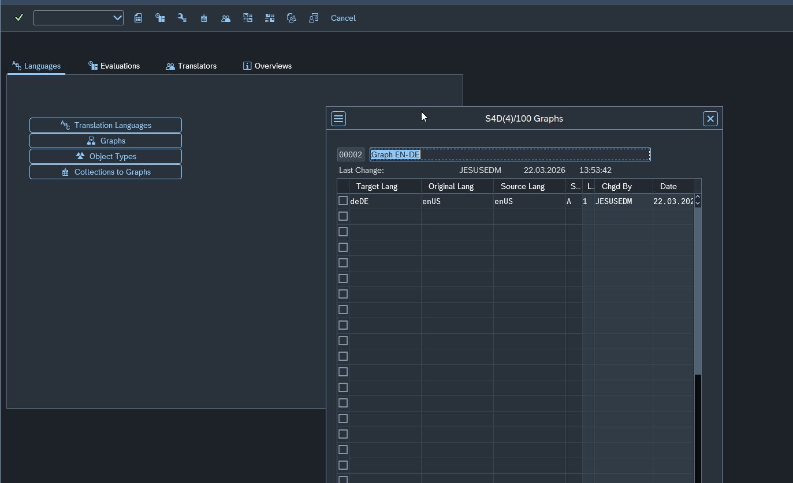

Sim, a configuração está perfeita! Você fez o dever de casa certinho.
Analisando seus prints:
1. Idiomas: deDE e enUS estão instalados e ativos no Client 100.
2. Grafos: O grafo 00002 (Graph EN-DE) está configurado exatamente como precisamos: com origem (Source) em enUS e destino (Target) em deDE. O status 'A' indica que ele está ativo.
Com isso, a "estrada" para a tradução está pavimentada. Pode seguir para o Passo 2 (Object List) sem medo.

Passo 2
Passo 2: Criando a Object List (A "Vassourinha")
É aqui que você diz ao SAP: "Vá lá e pegue todas as mensagens Z".
1. Na tela inicial da LXE_MASTER, clique no botão Object Lists.
2. Clique em Create (o ícone da folhinha branca).
3. Dê uma descrição (ex: "Traducao Mensagens Z EN-DE").
4. No filtro de seleção:

Vá em Parameters.
Em Object Types, procure por MESS (ou o ID técnico A5).
Em Object Name, coloque Z* (ou o nome específico da sua Message Class).
5. Salve e Execute (F8). O sistema vai gerar um Job de fundo para varrer o sistema.
Uma dica importante para o seu ambiente S/4:
Como você tem muitas camadas de HCM e Core Applications, se você não encontrar seus objetos Z na varredura, pode ser que o pacote (Package/Collection) onde eles estão salvos ainda não tenha sido atribuído ao seu Grafo 00002.
Se a lista de objetos vier vazia:
Vá em Collections to Graphs (está ali no seu print, do lado esquerdo).
Garanta que o pacote dos seus objetos Z esteja atribuído ao Grafo 00002.
Quer que eu te ajude a monitorar se a Object List terminou de rodar ou passamos direto para a geração da Worklist (Passo 3)?
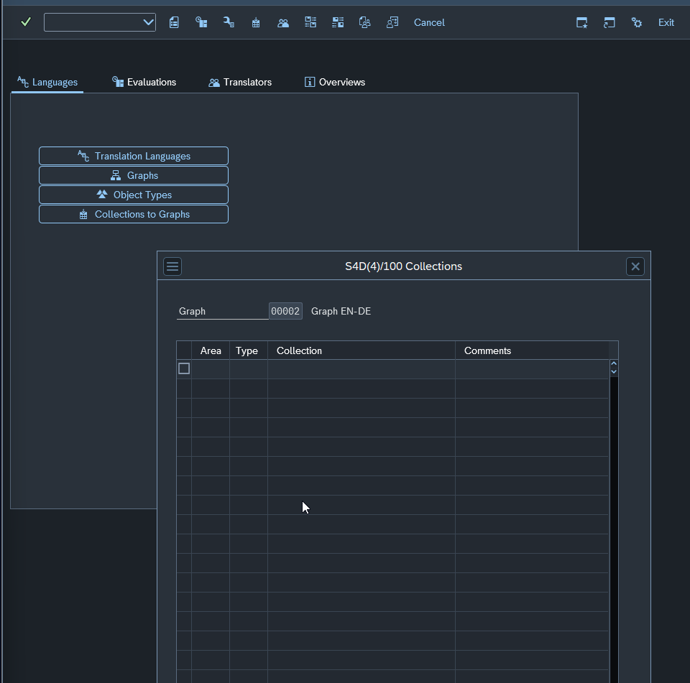

Mandou muito bem na intuição! Você está certíssimo: essa lista vazia é o motivo pelo qual o SAP não encontraria nada na sua Object List.
No mundo da tradução SAP, uma Collection é basicamente o seu Pacote (Package) de desenvolvimento. Se o pacote onde suas mensagens Z estão salvas não estiver "pendurado" no Grafo 00002, o sistema ignora esses objetos.
Aqui está como resolver isso agora:
1. Identifique o seu Pacote
Antes de tudo, você sabe qual é o nome do pacote (ex: ZMM_DESENV, ZFI_CUSTOM, etc.) onde está a sua Classe de Mensagens? Se não souber, veja na transação SE91 ou SE80.
Nota: Objetos no pacote $TMP (objetos locais) geralmente não aparecem aqui, eles precisam estar em um pacote transportável.
2. Adicione a Collection ao Grafo
Nessa mesma tela do seu print (S4D(4)/100 Collections):
1. Clique no botão Add Collections (geralmente é um ícone com um sinal de + ou uma folhinha com um sinal de adição na barra de ferramentas do popup).
2. Vai abrir uma tela de busca. No campo Collection, digite o nome do seu pacote (ou use Z* para listar todos os pacotes customizados).
3. Selecione o(s) pacote(s) desejado(s) e confirme.
4. Agora eles aparecerão na lista que estava vazia.
5. Importante: Clique no disquete (Save) para confirmar a associação.
3. O que significam as colunas (Curiosidade técnica)
Area: Para objetos customizados, geralmente você verá S (S/4/ABAP) ou CU (Customer).
Type: Define se é um pacote de software ou uma coleção técnica.

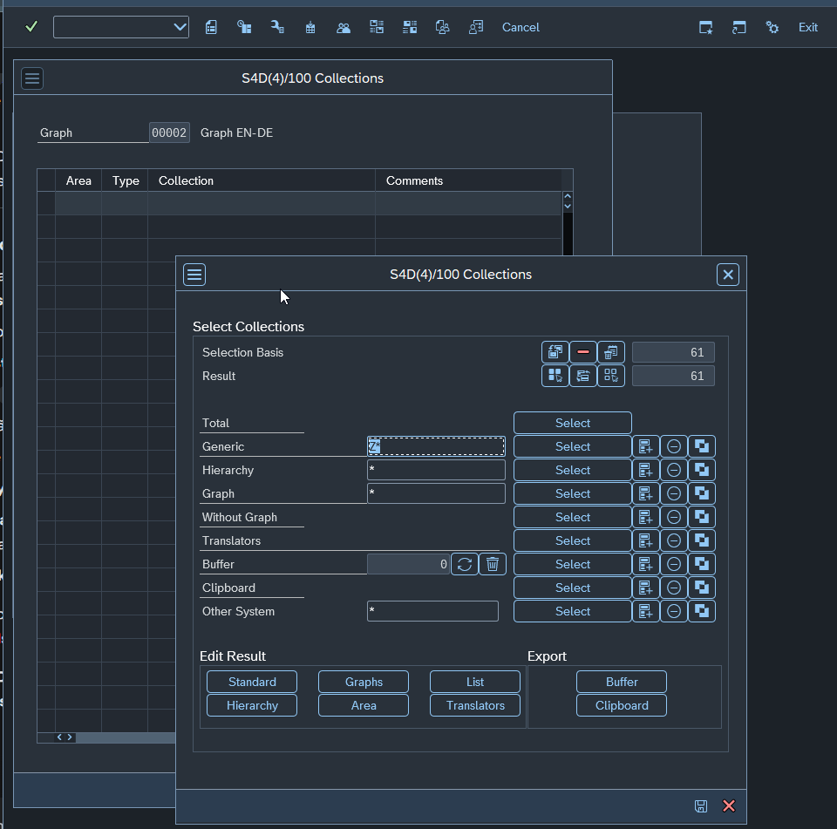

Na mosca! É exatamente isso.
Pode salvar sem medo. Ao clicar em salvar, você está dizendo para o Grafo 00002: "Ei, tudo o que estiver dentro desses 61 pacotes agora faz parte da nossa rota de tradução EN -> DE".
Aqui estão dois pontos rápidos para você ter em mente agora que vai salvar:
1. Novos Pacotes: Se amanhã um desenvolvedor criar um pacote novo (ex: Z_NOVO_PROJETO), ele não entrará automaticamente nessa lista. Você precisará repetir esse processo de "Add Collections" para incluí-lo. Mas, para os 61 que você já tem, está resolvido.
2. O "OK" do SAP: Depois de salvar, a lista que antes estava vazia no seu print anterior deve agora mostrar esses 61 registros.

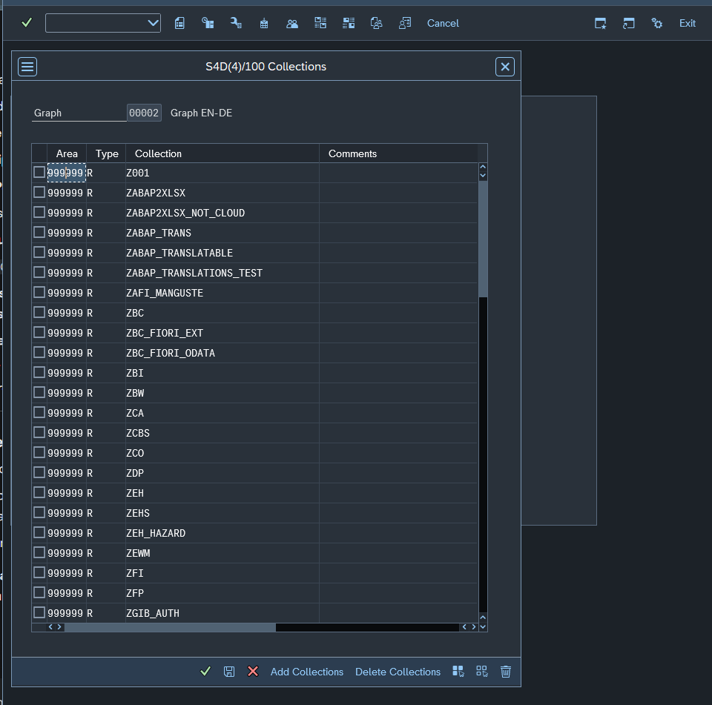

Boa observação! No mundo SAP, especialmente em ambientes S/4HANA, o Area 999999 e o Type R são valores padrão para objetos que não foram categorizados em áreas específicas de tradução da SAP (como módulos Standard).
999999: É o código genérico para "Customer" (Cliente/Customizado).
R: Refere-se a objetos de Repository (ABAP).
Pode seguir sem medo, o sistema está apenas sendo técnico demais, mas o resultado é o que queremos: seus pacotes Z estão mapeados!

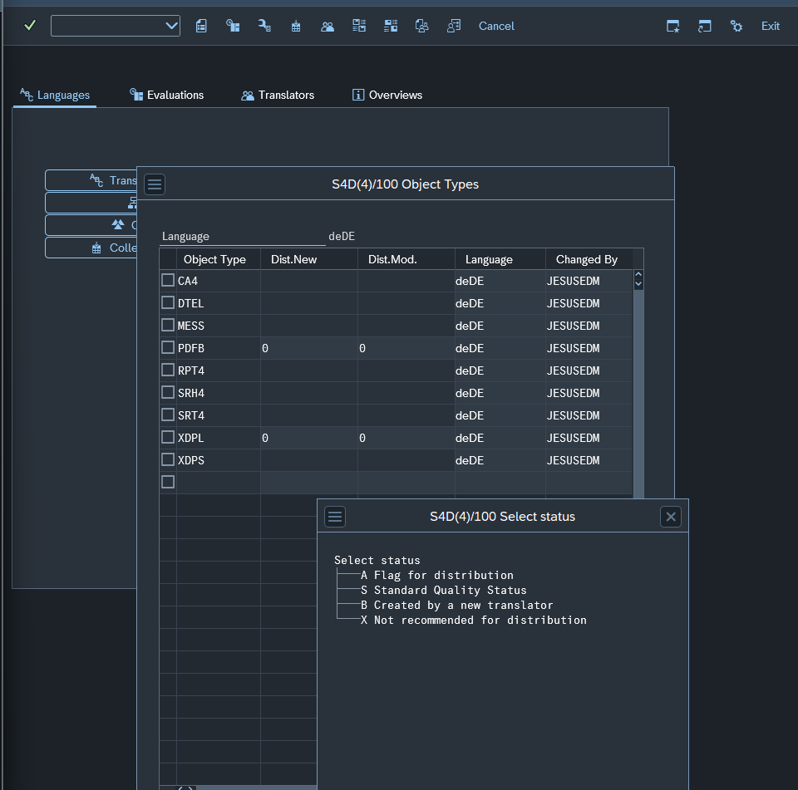

Pode ficar tranquilo, seu cuidado é totalmente justificado! No SAP, um clique errado nessa área pode ignorar milhares de textos.
A resposta curta é: Não é "mal" (não vai quebrar o sistema), mas significa que o SAP não vai automatizar nada para você.
Aqui está o que essas colunas significam na prática:
O que são Dist.New e Dist.Mod?
Essas colunas controlam a Distribuição Automática. O SAP tem um "dicionário" chamado Proposal Pool. Se você já traduziu a palavra "Error" como "Fehler" em algum lugar, o sistema pode usar essa tradução automaticamente em outras mensagens.
Dist.New: Se o sistema encontrar uma mensagem nova (vazia), ele pode preencher a tradução sozinho se houver uma sugestão perfeita no dicionário.
Dist.Mod: Se o texto original em inglês mudou, o sistema pode tentar atualizar a tradução alemã automaticamente.
O que significam as letras (A, S, B, X)?
Se você deixar vazio, o tradutor terá que digitar tudo manualmente na SE63, mesmo que a tradução já exista para outra mensagem idêntica.
Para um ambiente de desenvolvimento saudável (especialmente no S/4HANA), a recomendação para o objeto MESS é:
1. Dist.New: Coloque S (Standard Quality Status). Isso permite que o sistema use traduções que já foram validadas.
2. Dist.Mod: Coloque S também.
[!TIP]
Minha recomendação: Como você está começando a configurar agora, pode colocar S na linha do MESS. Isso vai poupar muito trabalho de digitação repetitiva se você tiver mensagens parecidas em diferentes classes de mensagens.

Como configurar agora:
1. Na linha do MESS, clique na coluna Dist.New e digite S.
2. Faça o mesmo na coluna Dist.Mod.
3. Faça o mesmo para DTEL (Data Elements), pois você provavelmente traduzirá labels de campos de tabela no futuro.
4. Clique no Disquete (Salvar).
Podemos prosseguir assim? Assim que você salvar, o motor de tradução estará "inteligente" para te ajudar com sugestões.
Após salvar, o próximo passo é finalmente criar a Object List (Passo 2 que mencionamos antes), pois agora o "como traduzir" também está definido. Quer que eu te guie na criação da lista agora?

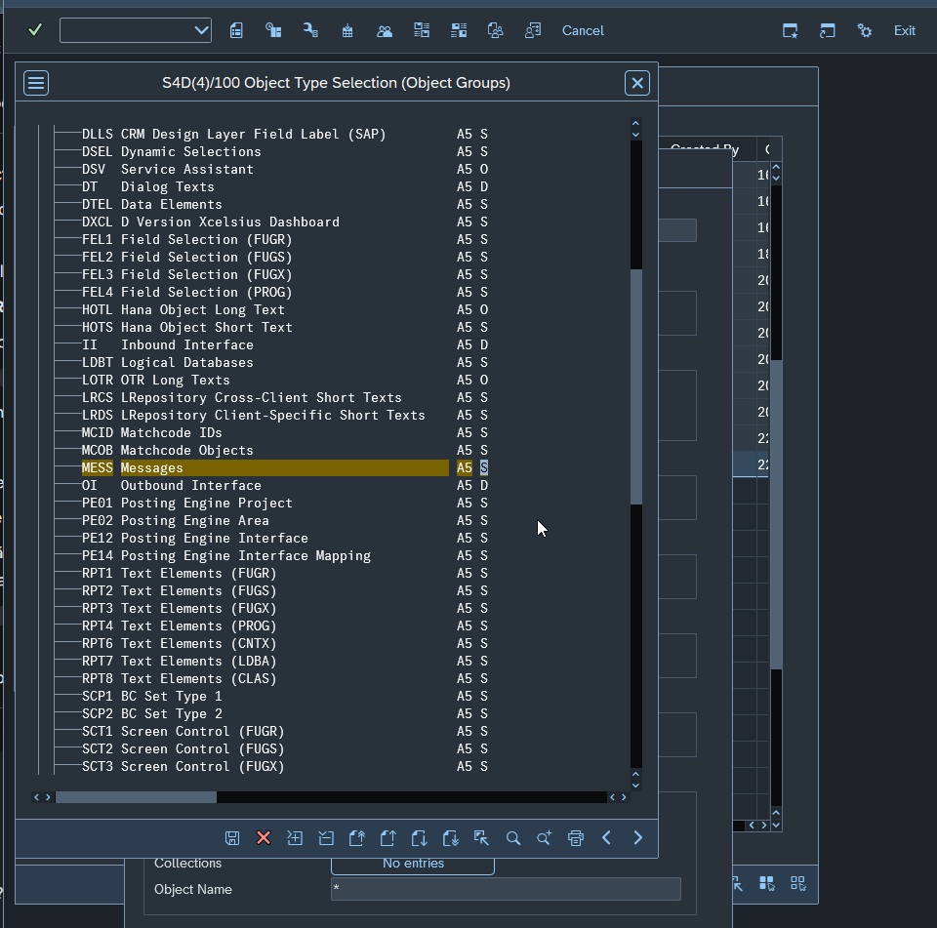

Próximo Passo: Gerar a Object List
Agora que as "gavetas" (pacotes) estão abertas, vamos mandar o sistema pegar as mensagens lá dentro.
1. Salve essa tela das Collections (clique no ícone do disquete) e feche o popup.
2. Na tela principal da LXE_MASTER, vá na aba Evaluations e clique no botão Object Lists.
3. Clique em Create (Folha em branco).
4. No campo Description, coloque: TRAD_MESSAGES_Z.
5. Clique no botão Parameters (ícone da engrenagem ou botão na tela).
6. Aqui, configure assim:

Target Language: deDE (Alemão).
Graphs: 00002 (O grafo que vimos antes).
Object Types: Clique no botão de seleção e procure por A5 (ou procure a descrição MESS - Messages). Marque apenas ele.
Object Name: Pode colocar * (Já que as Collections já limitam para os pacotes Z).
7. Salve e, ao voltar na tela anterior, clique em Schedule (o ícone do relógio ou F9). Escolha Immediate para rodar agora em background.

Como saber se terminou?
Depois de agendar, você verá a lista na tela principal de Object Lists.
Fique de olho na coluna Status. Quando aparecer um ícone de "check" verde ou a palavra Finished, sua lista está pronta.
Se você clicar no número da lista, o SAP te mostra quantos objetos ele encontrou.
Assim que ela terminar, você quer que eu te mostre como gerar a Worklist para começar a traduzir na SE63 ou prefere ver como exportar isso para um arquivo?

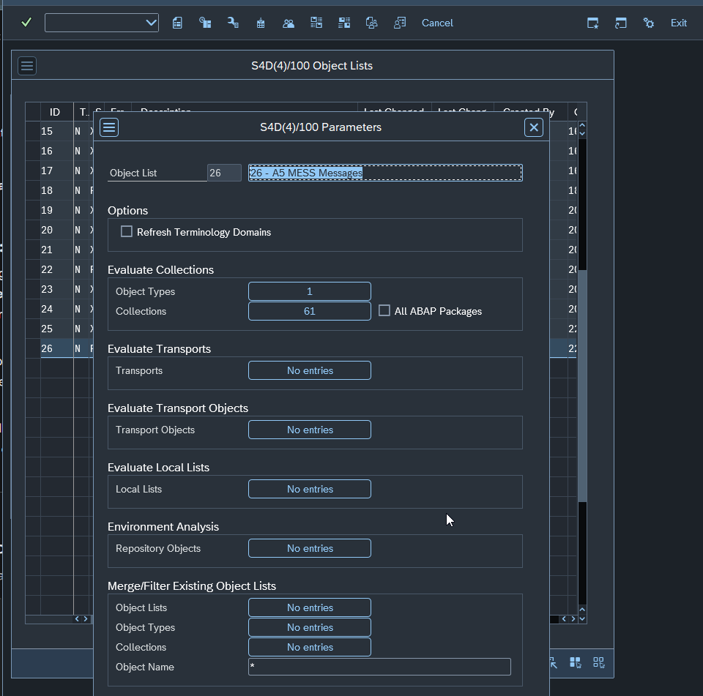

Está perfeito! Você capturou exatamente o que precisava. Os 61 pacotes (Z*) estão mapeados e a descrição está clara.
Só falta um detalhe técnico de interface para garantir que o SAP "entenda" que você terminou a seleção nesses popups:
Checklist final antes de rodar:
1. Confirmar as Collections: No segundo print (S4D(4)/100 Collections), você precisa clicar no ícone do disquete (Save) que aparece no canto inferior direito desse popup. Isso fará com que o texto "No entries" lá na tela de parâmetros mude para algo como "61 entries".
2. Confirmar o Object Type: Faça o mesmo no botão Object Types. Garanta que o MESS (A5) esteja selecionado lá dentro e salve o popup. O "No entries" deve mudar para "1 entries".
3. Grafo (Graph): No popup das Collections, eu vi um * no campo Graph. Como a gente já configurou o Grafo 00002 antes, o SAP vai se achar, mas se por acaso ele reclamar, você pode informar o 00002 ali.

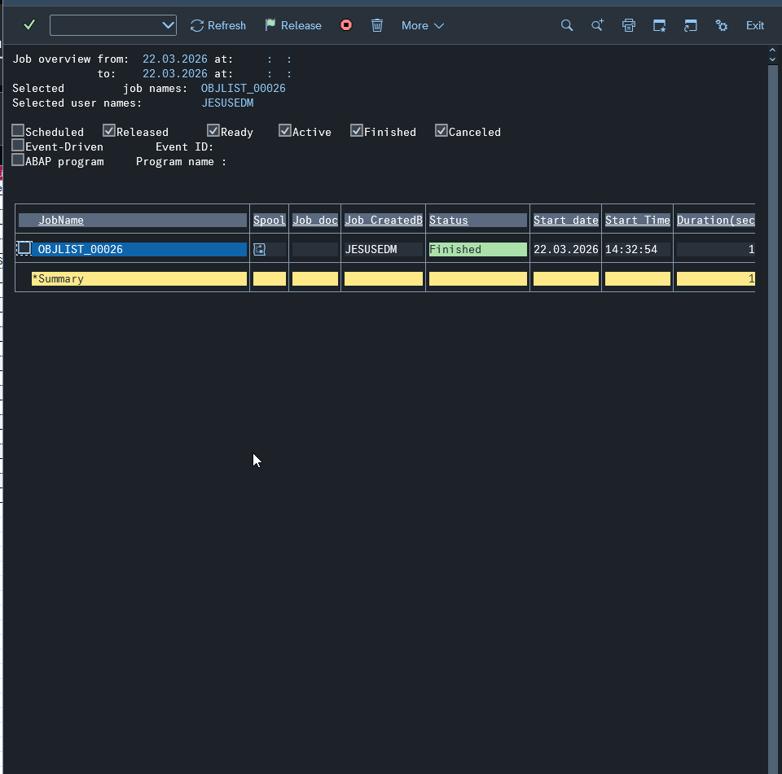

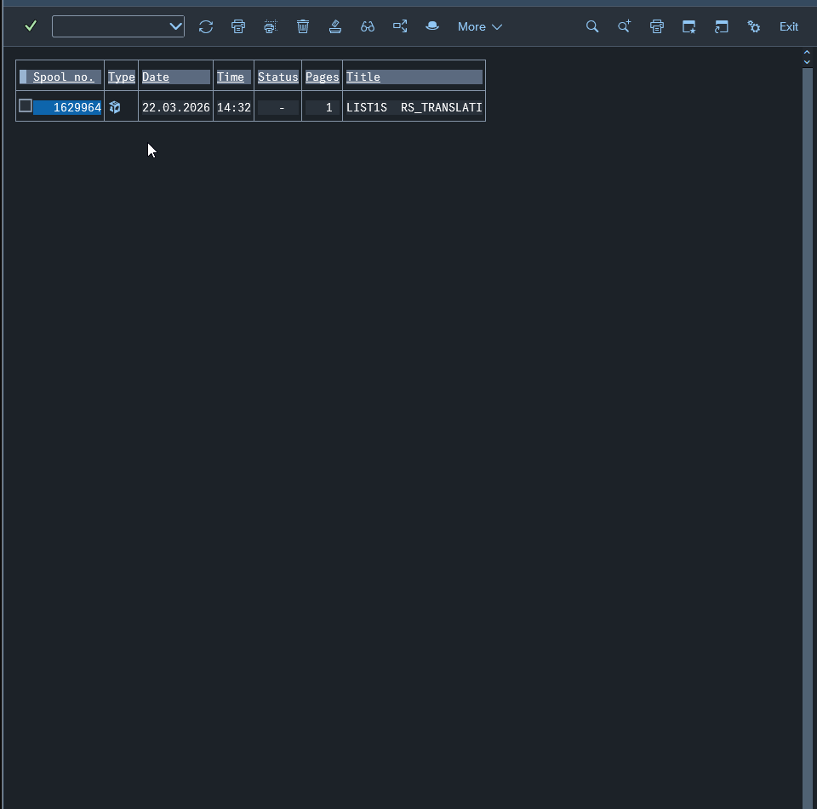

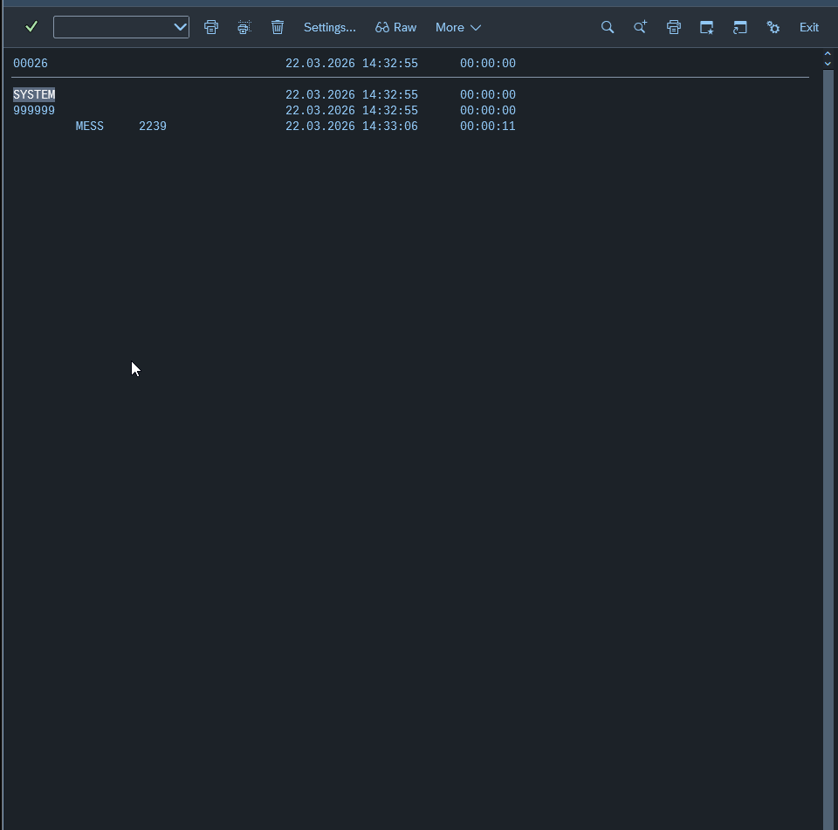

Ficou perfeito! O resultado não poderia ser melhor.
O log mostra que o SAP encontrou 2.239 objetos do tipo MESS (mensagens individuais) dentro dos seus pacotes Z. Agora o sistema já sabe exatamente o que precisa ser traduzido.
O próximo passo é transformar essa "lista de achados" em uma Worklist (Lista de Trabalho). É isso que vai permitir que você abra a transação SE63 e veja os textos organizados para tradução.

Passo 3
Passo 3: Criando a Evaluation (Gerar a Worklist)
Para o SAP calcular o que já está traduzido e o que ainda falta (o famoso status Vermelho/Amarelo/Verde), precisamos rodar uma Evaluation.
1. Na tela principal da LXE_MASTER, vá na aba Evaluations.
2. Clique no botão Evaluations (o segundo botão, logo abaixo de Object Lists).
3. Clique em Create (ícone da folha em branco).
4. Preencha os campos:

Description: TRADUCAO_EN_DE_MESS.
Target Language: deDE.
Object List: Coloque o número 26 (que é a lista que acabamos de gerar).
Graph: 00002.
5. Importante: Verifique se a opção "Calculate Statistics" está marcada. Isso é o que vai te mostrar o progresso (ex: "faltam 500 mensagens").
6. Clique em Save e depois em Schedule (Relógio/F9) para rodar Immediately.

O que isso vai fazer?
Esse processo vai cruzar as 2.239 mensagens com o que já existe no banco de dados de tradução. Como você configurou o status "S" (Standard) antes, se alguma dessas mensagens já tiver uma tradução idêntica no sistema, a Evaluation já pode até "preencher" algumas automaticamente para você (se houver propostas perfeitas).

Como saber se está pronto para traduzir?
Assim que esse Job de Evaluation terminar (ficar com o check verde):
1. Vá na transação SE63.
2. No menu superior, siga: Translation -> ABAP Objects -> Standard Worklist.
3. Lá, você informará o idioma de destino deDE e o sistema deverá carregar as suas mensagens.
Você quer que eu espere essa Evaluation rodar ou já quer que eu te passe os detalhes de como operar dentro da SE63 para ser mais rápido na tradução?

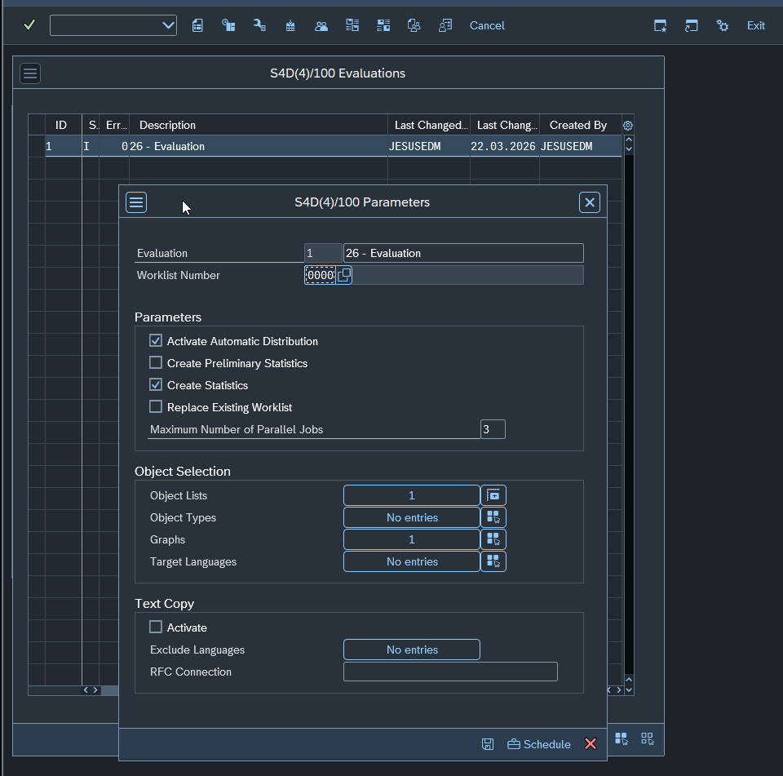

Exatamente! Primeiro a gente vê o tamanho do terreno (Evaluation), depois a gente decide se precisa passar a "roçadeira" (limpeza de textos idênticos).
Porém, antes de você clicar em Schedule, reparei alguns detalhes no seu print que precisam ser ajustados para que essa Evaluation funcione com o que a gente construiu até agora:
🛠️ Ajustes Necessários nos Parâmetros (Print image_be7f28.png):
1. Object Lists: No seu print está marcando 1. Você precisa clicar no botão à direita e selecionar a lista 26 (que é aquela que encontrou as 2.239 mensagens).
2. Object Types: Está como "No entries". Clique no botão e selecione novamente o A5 (MESS). Isso garante que a Evaluation só processe mensagens.
3. Graphs: Está marcando 1. Altere para o grafo 00002 (o seu grafo EN-DE).
4. Target Languages: Está como "No entries". Clique e selecione o deDE. Sem isso, o SAP não sabe para qual idioma calcular as estatísticas.
5. Worklist Number: Você pode colocar 0001 (é apenas um ID para a sua lista de trabalho).

🚀 Agora sim: O Próximo Passo
Depois de ajustar esses 4 campos acima:
1. Clique no ícone do disquete (Save) na barra inferior do popup.
2. Agora sim, clique em Schedule (ícone do relógio).
3. Selecione Start Immediately.
O que monitorar:
O SAP vai abrir alguns jobs em paralelo (você colocou o limite de 3, o que é ótimo).
Quando terminar, o status da Evaluation (coluna S) na tela principal ficará com um ícone de "concluído".
O campo Err. deve ficar em 0. Se aparecer um número ali, é que algum objeto deu erro ao ser processado.
Assim que terminar, me avise! O sistema vai gerar as Estatísticas, e aí poderemos ver exatamente quantas mensagens estão:
Red (0%): Precisam de tradução.
Yellow: Foram alteradas no original.
Green: Já têm algum texto no alemão (aqui é onde moram os seus "False Greens" que vamos caçar).
Quer que eu espere você ajustar e rodar? Se quiser mandar o print dos parâmetros preenchidos antes de dar o play, eu confirmo para você!

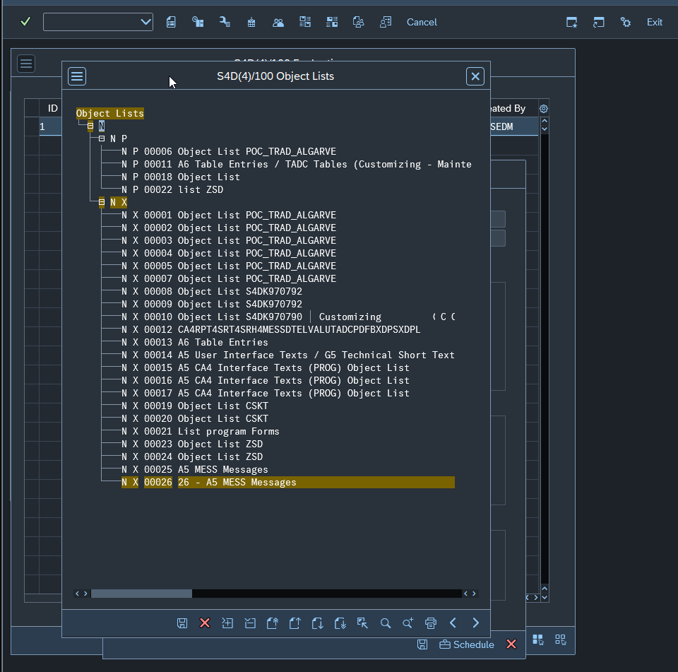

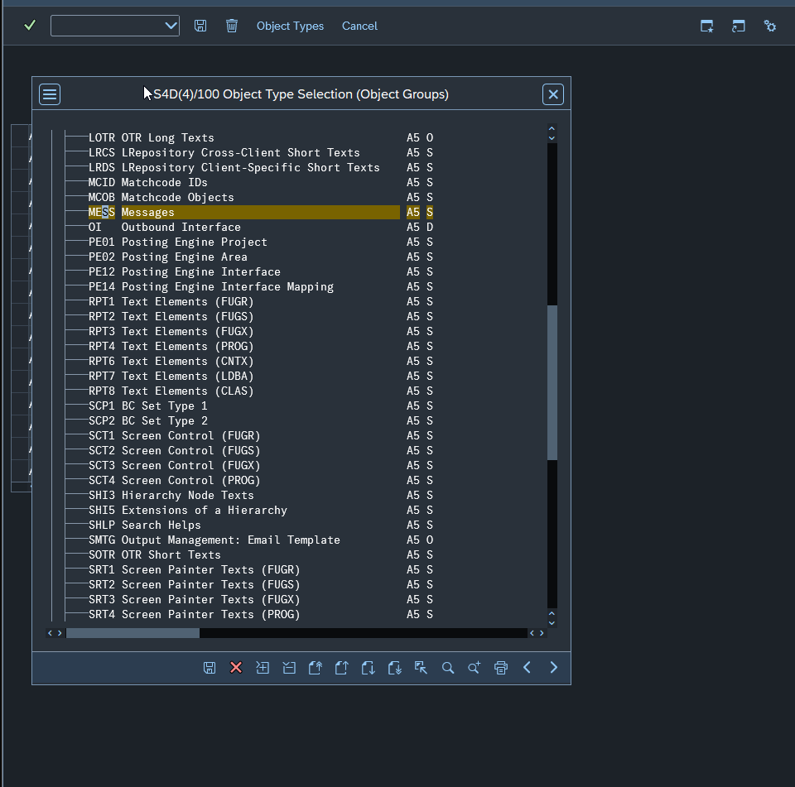

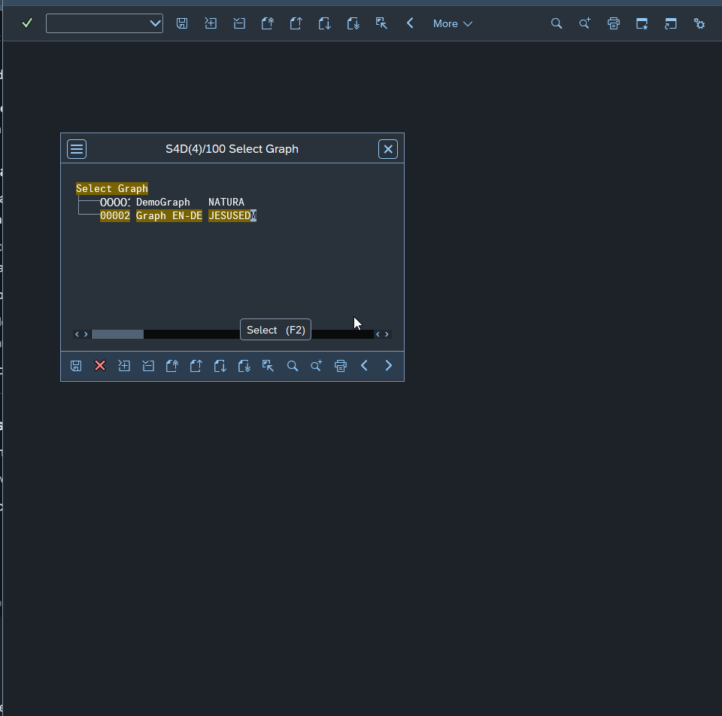

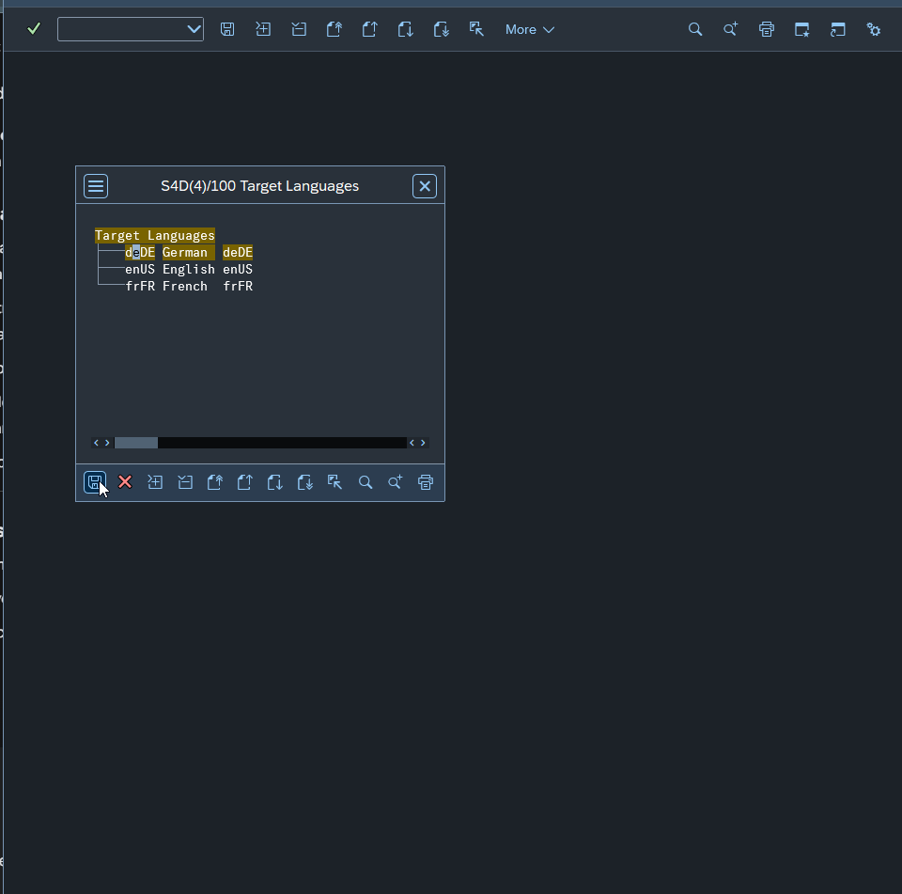

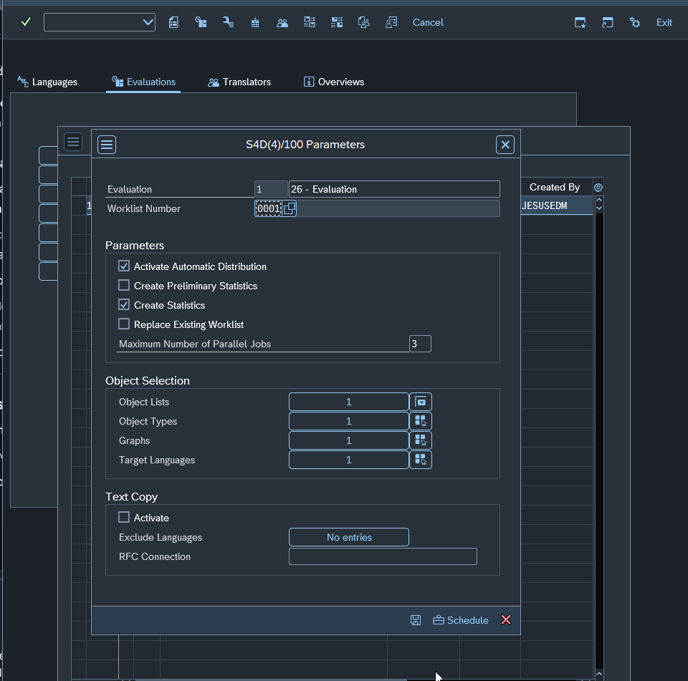

Agora sim! Está tudo 100% correto.
Só um detalhe para você não estranhar: os números "1" que aparecem nos campos de Object Selection (Object Lists, Object Types, etc.) indicam a quantidade de itens selecionados (ou seja, você selecionou uma lista, um tipo de objeto, um grafo...). Está perfeito.
Pode dar o "Play" (Schedule)! 🚀
1. Clique no botão Schedule (o ícone do relógio com a malinha) ali embaixo.
2. Selecione Start Immediately e confirme.

O que monitorar agora:
O SAP vai iniciar o processamento. Como são pouco mais de 2.200 mensagens, isso deve levar apenas alguns minutos (ou até menos, dependendo da carga do seu servidor S/4HANA).
1. Na tela principal de Evaluations, fique clicando em Refresh.
2. O Status (coluna S) vai mudar para um ícone de "em execução" (geralmente duas setas ou um raio) e, por fim, para um Check Verde.
3. Quando terminar, você verá se houve algum erro na coluna Err.
Próximo passo (O momento da verdade):
Assim que o Check Verde aparecer, o sistema terá gerado as Estatísticas de Tradução.
Quando terminar, me avise ou mande um print da linha da Evaluation concluída. Vou te mostrar como ler o gráfico de progresso (Vermelho/Amarelo/Verde) antes de mergulharmos na SE63 para começar a traduzir de fato.
Tudo pronto para o agendamento?


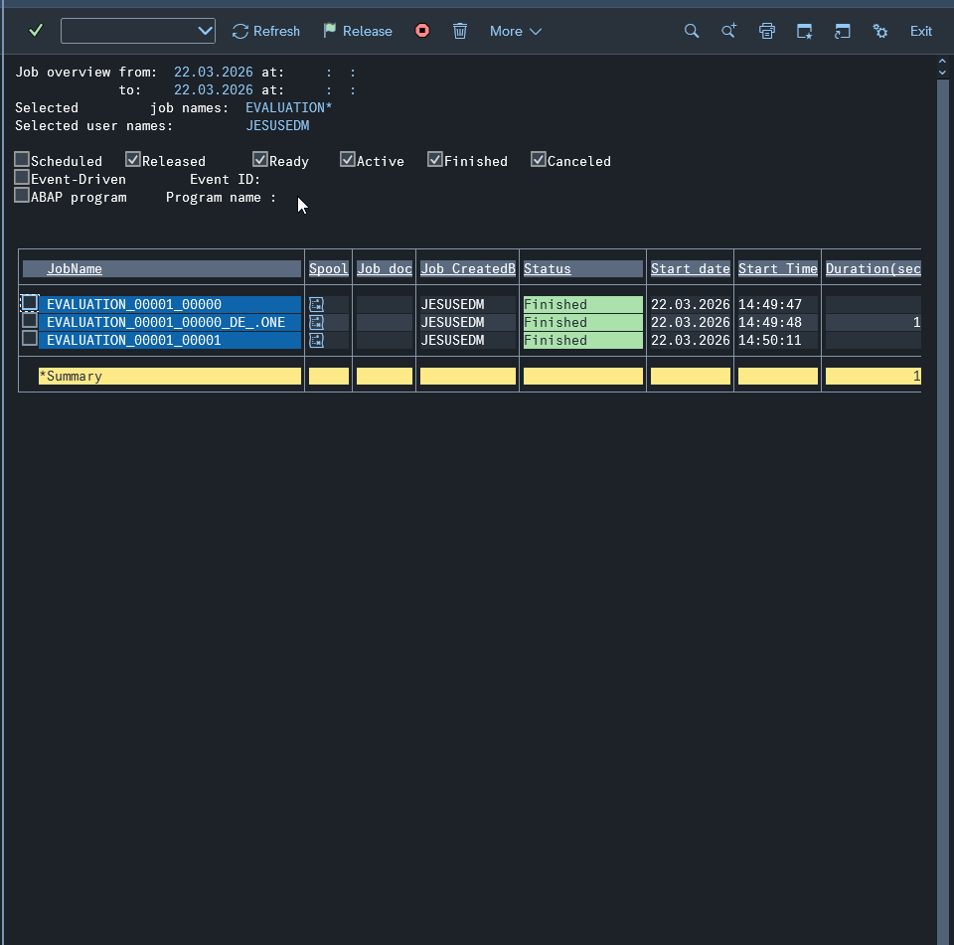

Sensacional! O trabalho pesado de configuração e varredura do sistema está concluído. Agora a LXE_MASTER já fez o cálculo de tudo o que existe e o que falta.
Antes de irmos para a tradução propriamente dita, vamos ver o "raio-x" do seu projeto.

Passo 4: Visualizando as Estatísticas
Isso vai nos mostrar exatamente quantas mensagens o SAP acha que já estão traduzidas (os potenciais "False Greens") e quantas estão vazias.
1. Na tela de Evaluations (onde você tirou o último print), selecione a linha da sua Evaluation ID 1.
2. Procure por um ícone de Gráfico de Barras ou vá no menu: Goto -> Statistics.
3. Selecione o idioma deDE.
4. Você verá uma tela com barras coloridas:

Red (New): Textos que nunca foram traduzidos (estão vazios no alemão).
Yellow (Modified): Textos que tinham tradução, mas o original em inglês mudou.
Green (Translated): Textos que o SAP considera prontos. Atenção aqui: é nesta barra que estarão os textos que foram "copiados em inglês" que você mencionou.

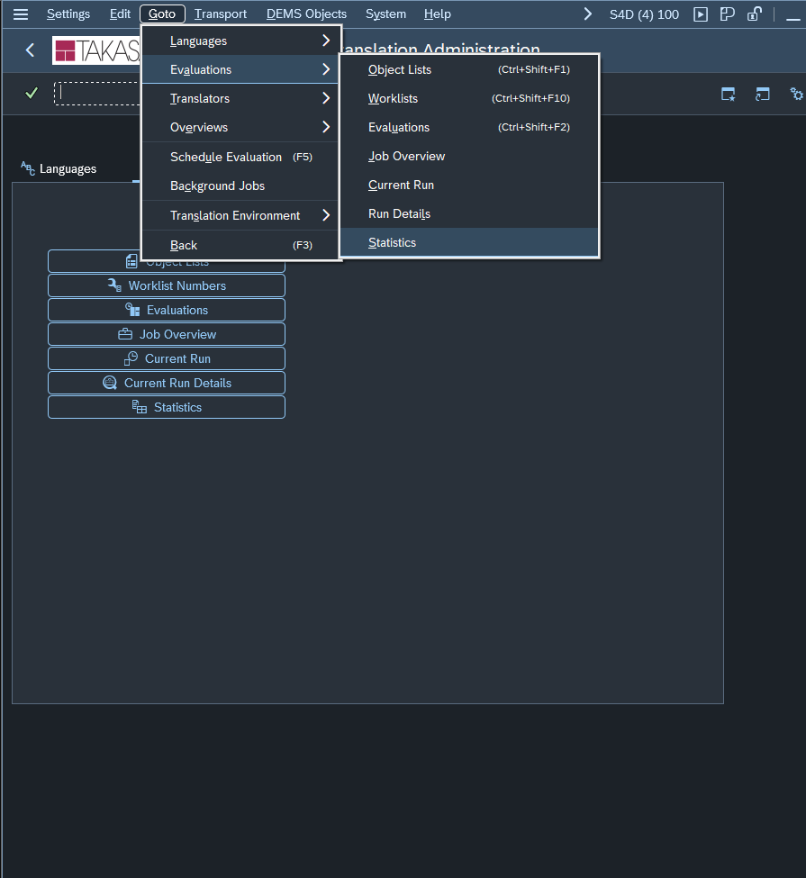

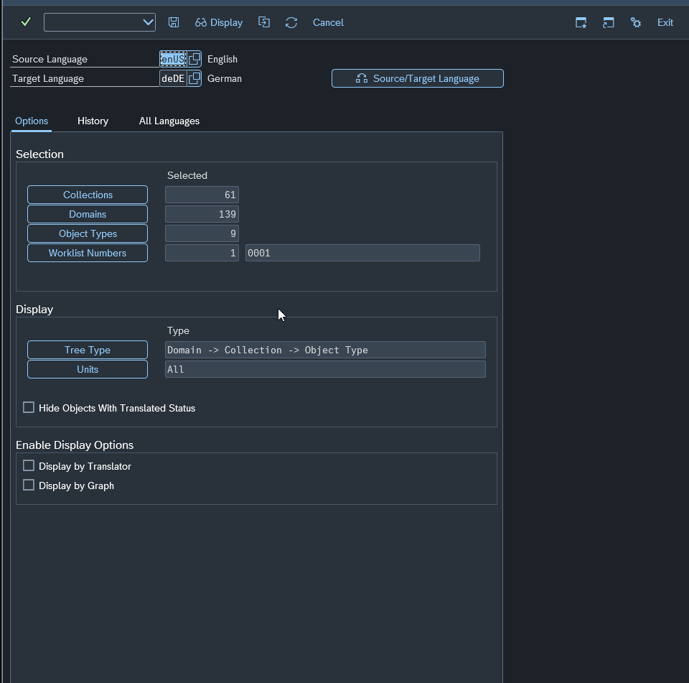

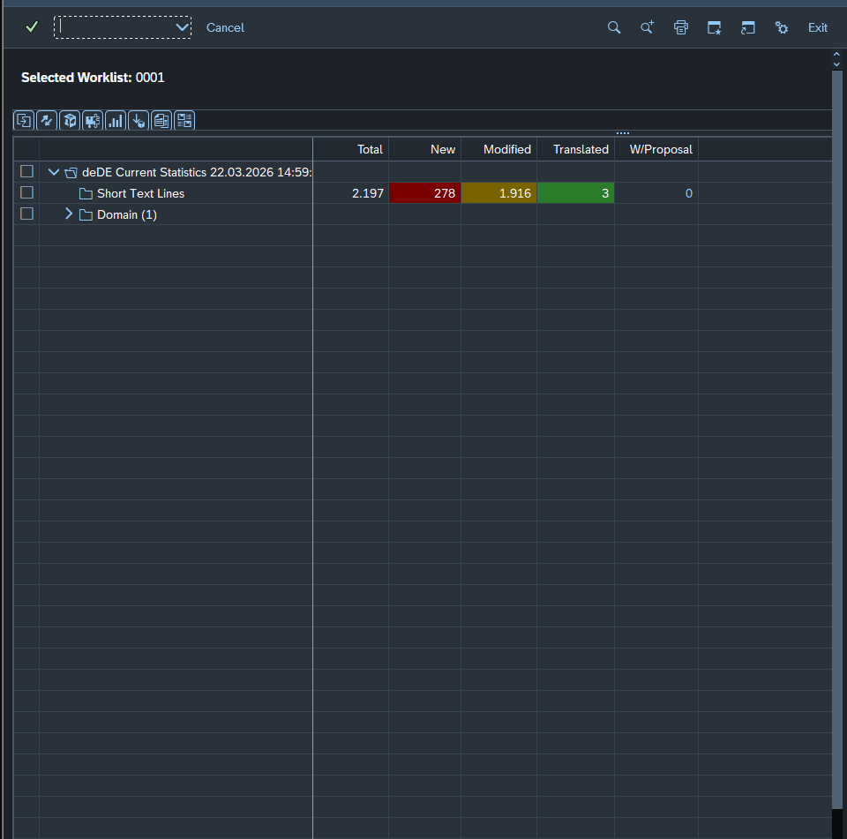

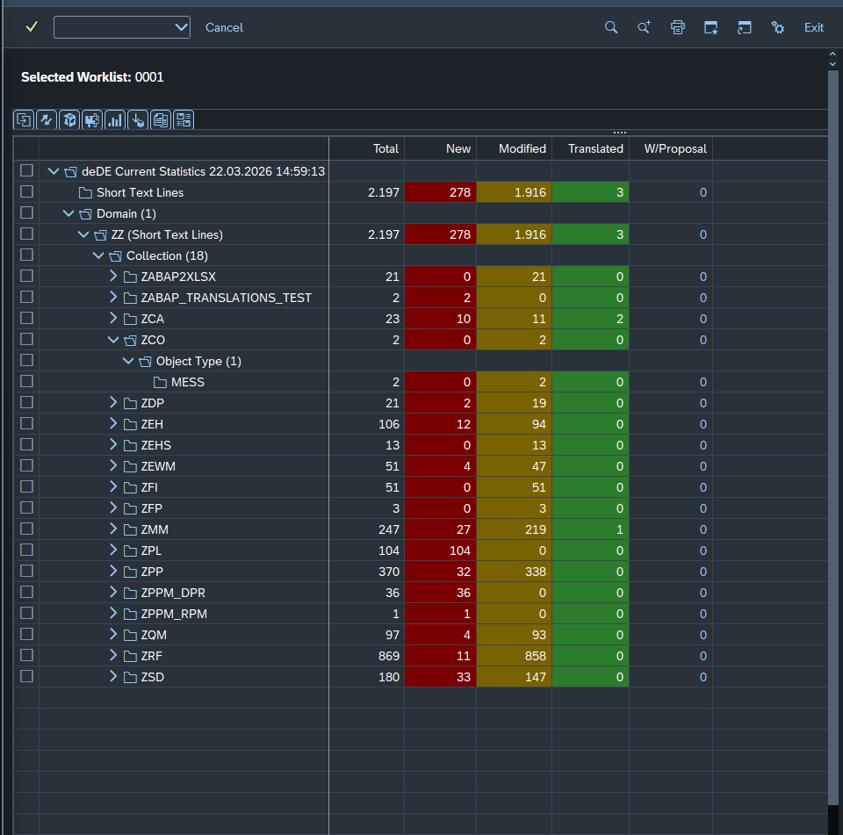

Exatamente! Essa é a "sala de situação" da sua tradução. Você está vendo o Status da Worklist 0001 para o idioma alemão (deDE).
Os seus números são bem interessantes. Você tem um total de 2.197 linhas para traduzir. Vamos ajustar a sua definição das cores para a realidade técnica do SAP, pois o Amarelo (Modified) é onde está o seu maior volume:
Entendendo as Cores
Cor | Status SAP | O que significa na prática? | Sua contagem
Vermelho | New | Vazio. Não existe absolutamente nada no campo de destino (DE). Precisa ser feito do zero. | 278
Amarelo | Modified | Inconsistente. Existe um texto em alemão, mas o SAP "desconfia" dele. Geralmente porque o texto original em inglês foi alterado após a tradução ou porque o vínculo com o dicionário técnico (Proposal Pool) se perdeu. | 1.916
Verde | Translated | Concluído. O SAP entende que o texto em alemão está correto e sincronizado com o inglês. | 3

Por que você tem tantos "Amarelos" (1.916)?
Como você mencionou que tinha medo de coisas "copiadas em inglês", o status Modified (Amarelo) é o grande culpado.
No SAP, quando você copia um objeto Z ou transporta algo sem a tradução oficial, o sistema muitas vezes preenche o destino com o texto de origem para não deixar vazio, mas marca como "Modified" para forçar o tradutor a revisar. É aqui que estão os seus textos em inglês "disfarçados" de alemão.
O que fazer agora?
Agora precisamos entrar "dentro" de uma dessas coleções para traduzir.
1. Na tela do seu segundo print (image_bef6b2.png), posicione o cursor sobre uma coleção que tenha muitos amarelos (ex: ZMM ou ZRF).
2. Dê um duplo clique na linha do objeto (ex: na linha onde está escrito MESS).
3. Isso vai abrir o editor da SE63.

Dentro do Editor (SE63):
A linha de cima é o Inglês (Source).
A linha de baixo é o Alemão (Target).
Se o texto de baixo estiver em inglês, você apaga, digita em alemão e Salva.
Ao salvar, o status mudará de Amarelo/Vermelho para Verde.
Dica de Ouro: Se você quiser que o SAP "aprenda" uma tradução para sugerir nas próximas vezes, use o botão de Create Proposal (ícone de um balãozinho ou uma lista).
Quer que eu te ensine um atalho para traduzir várias mensagens iguais de uma vez só ou prefere tentar abrir um objeto ZMM agora para ver como ele aparece no editor?

Ah, agora entendi sua intenção! Você quer fugir do "clica-clica" manual da SE63 e partir para o processamento em massa.
Sim, você pode (e deve) fazer isso! No SAP, essa funcionalidade chama-se External Translation. Em vez de traduzir tela por tela, você exporta tudo para um arquivo (geralmente formato XLIFF, que pode ser aberto no Excel ou em ferramentas de tradução), traduz fora do SAP e depois faz o upload de volta.
Esse popup que você viu (MESS:Messages) aconteceu porque você clicou no cabeçalho do tipo de objeto, e não em um item específico. Mas, como você quer o modo massivo, vamos ignorar a SE63 por enquanto.

Como fazer o Export/Import via LXE_MASTER
No seu S/4HANA 2023, o caminho mais seguro é usar a aba de tradução externa.
1. O Caminho para Exportar
1. Volte para a tela inicial da LXE_MASTER.
2. Procure pela aba External Translation (ou um botão equivalente, dependendo da sua skin de tela).
3. Lá você verá a opção Export.
2. Configurando o Export
Object List: Use a sua lista 26.
Target Language: deDE.
Format: Escolha XLIFF (é o padrão de mercado e o mais fácil de manipular).
Atenção: O SAP vai gerar um job para extrair os textos e criará um arquivo no servidor (ou permitirá o download local via Frontend).
3. Traduzindo
O arquivo XLIFF é um XML. Você verá as tags <source> (inglês) e <target> (onde você deve escrever o alemão).
Dica Prática: Existem conversores de XLIFF para Excel na internet, ou você pode abrir o XML direto no Excel (como tabela), traduzir a coluna correspondente e salvar mantendo a estrutura.
4. O Import (O caminho de volta)
1. Na mesma aba External Translation, selecione Import.
2. Suba o arquivo traduzido.
3. O SAP vai processar o arquivo e atualizar automaticamente os status para Verde (Translated) na sua estatística.

Vantagens do modo Massivo para você:
Caça aos "Falsos Inglês": No Excel, você consegue dar um filtro rápido e ver tudo o que está igual nas duas colunas.
Uso de IA/Google Translate: Você pode copiar a coluna de inglês, jogar num tradutor e colar de volta (só cuidado com termos técnicos de SAP como "Company Code" que deve ser "Buchungskreis").
Uma dúvida importante:
Você tem acesso para baixar/subir arquivos no servidor (transação AL11) ou prefere fazer o download direto para sua máquina (via GUI Download)? Isso muda um pouco o botão que você deve apertar na exportação.
Gostaria que eu te mostrasse exatamente os campos da tela de Export para você não se perder nos parâmetros?

Passo 4
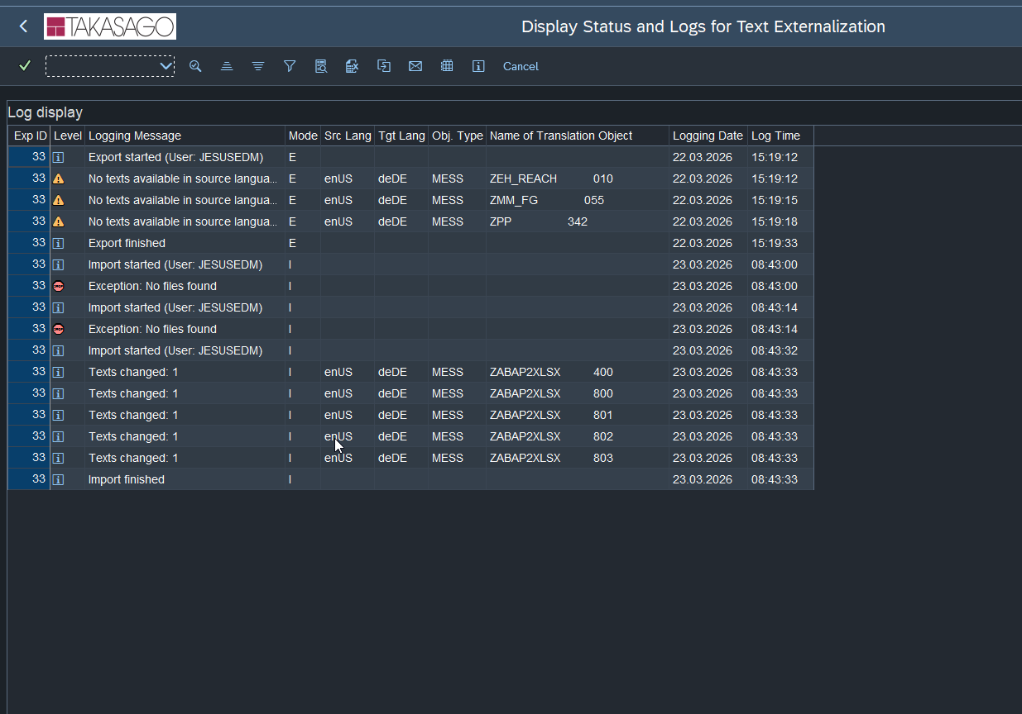
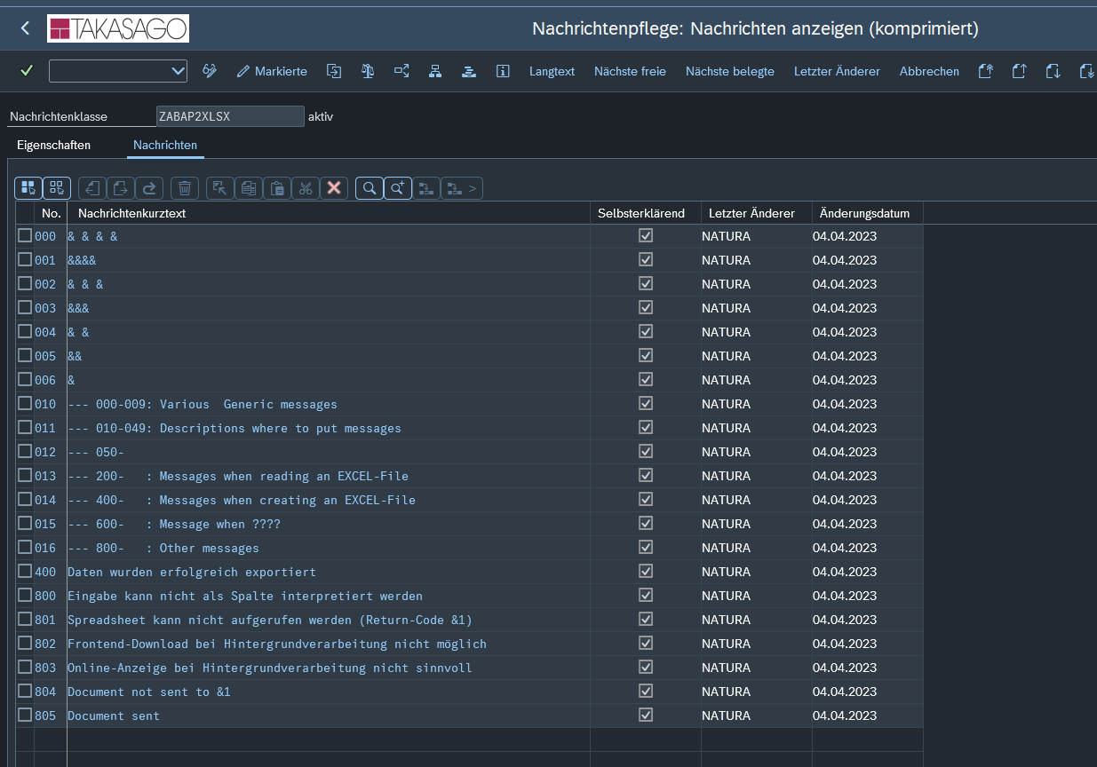
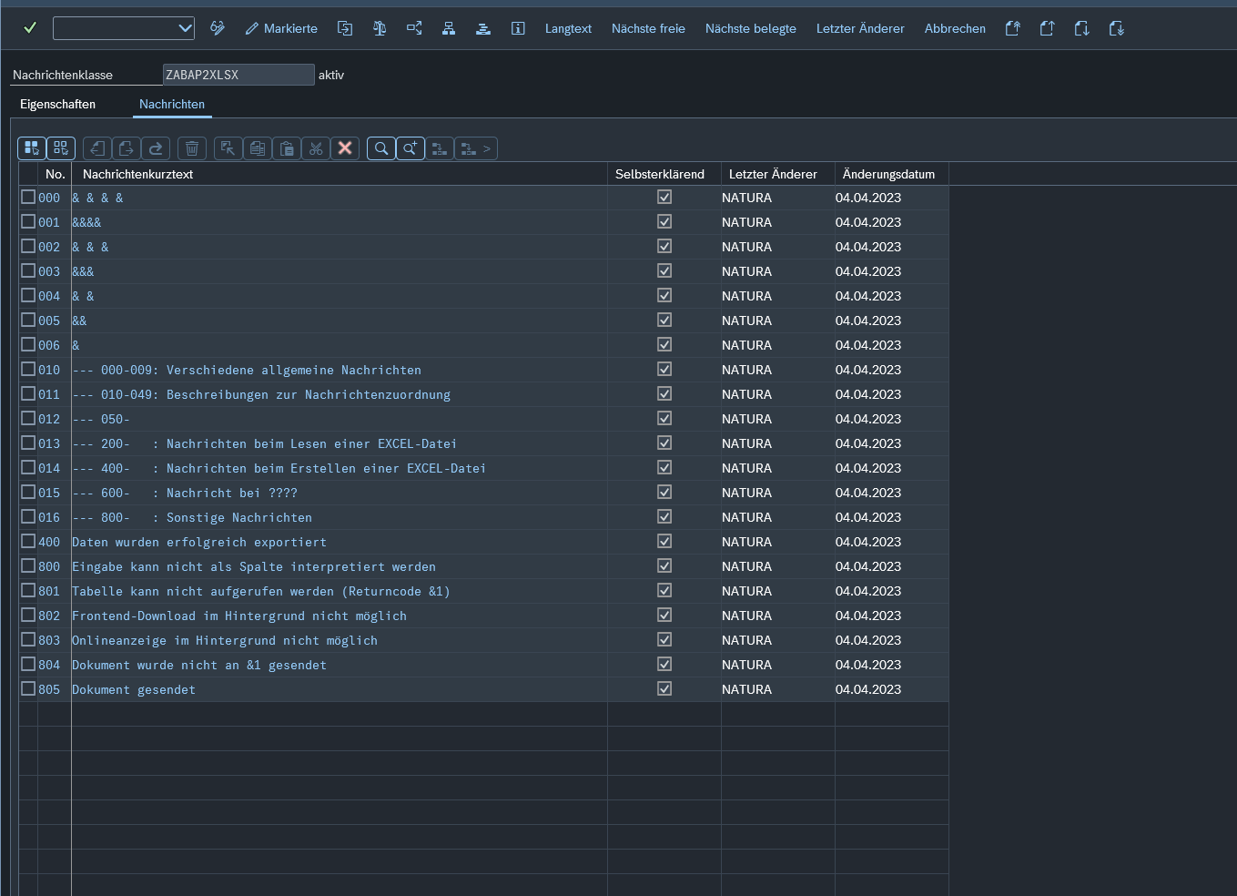
Ah, agora entendi sua intenção! Você quer fugir do "clica-clica" manual da SE63 e partir para o processamento em massa.
Sim, você pode (e deve) fazer isso! No SAP, essa funcionalidade chama-se External Translation. Em vez de traduzir tela por tela, você exporta tudo para um arquivo (geralmente formato XLIFF, que pode ser aberto no Excel ou em ferramentas de tradução), traduz fora do SAP e depois faz o upload de volta.
Esse popup que você viu (MESS:Messages) aconteceu porque você clicou no cabeçalho do tipo de objeto, e não em um item específico. Mas, como você quer o modo massivo, vamos ignorar a SE63 por enquanto.

Como fazer o Export/Import via LXE_MASTER
No seu S/4HANA 2023, o caminho mais seguro é usar a aba de tradução externa.
1. O Caminho para Exportar
1. Volte para a tela inicial da LXE_MASTER.
2. Procure pela aba External Translation (ou um botão equivalente, dependendo da sua skin de tela).
3. Lá você verá a opção Export.
2. Configurando o Export
Object List: Use a sua lista 26.
Target Language: deDE.
Format: Escolha XLIFF (é o padrão de mercado e o mais fácil de manipular).
Atenção: O SAP vai gerar um job para extrair os textos e criará um arquivo no servidor (ou permitirá o download local via Frontend).
3. Traduzindo
O arquivo XLIFF é um XML. Você verá as tags <source> (inglês) e <target> (onde você deve escrever o alemão).
Dica Prática: Existem conversores de XLIFF para Excel na internet, ou você pode abrir o XML direto no Excel (como tabela), traduzir a coluna correspondente e salvar mantendo a estrutura.
4. O Import (O caminho de volta)
1. Na mesma aba External Translation, selecione Import.
2. Suba o arquivo traduzido.
3. O SAP vai processar o arquivo e atualizar automaticamente os status para Verde (Translated) na sua estatística.

Vantagens do modo Massivo para você:
Caça aos "Falsos Inglês": No Excel, você consegue dar um filtro rápido e ver tudo o que está igual nas duas colunas.
Uso de IA/Google Translate: Você pode copiar a coluna de inglês, jogar num tradutor e colar de volta (só cuidado com termos técnicos de SAP como "Company Code" que deve ser "Buchungskreis").
Uma dúvida importante:
Você tem acesso para baixar/subir arquivos no servidor (transação AL11) ou prefere fazer o download direto para sua máquina (via GUI Download)? Isso muda um pouco o botão que você deve apertar na exportação.
Gostaria que eu te mostrasse exatamente os campos da tela de Export para você não se perder nos parâmetros?

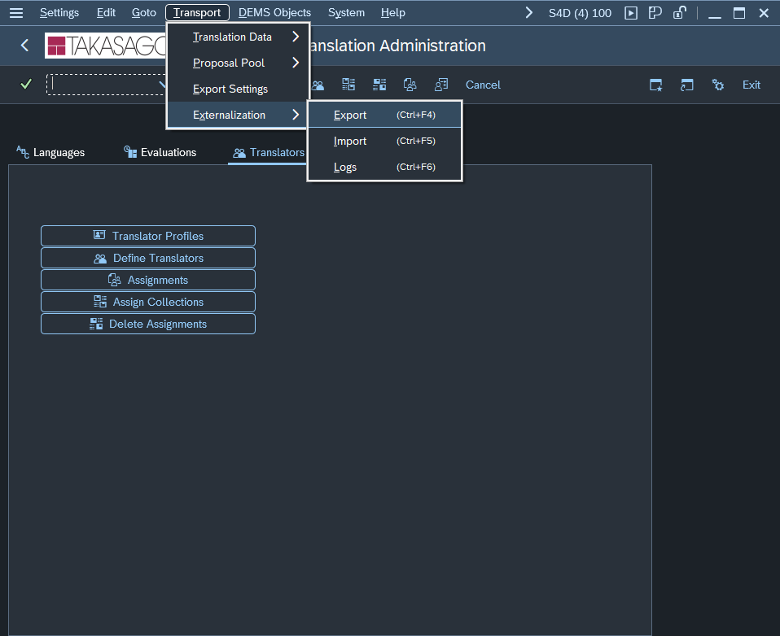

1. "Tenho que fazer sempre os passos anteriores?"
Sim. Independentemente de você traduzir na mão (SE63) ou via arquivo (Externalization), os passos de Object List (o que traduzir) e Evaluation (o cálculo do status atual) são obrigatórios.
A Object List é a sua "cesta de compras".
A Evaluation é o "caixa", que olha o que você tem na cesta e diz: "Isso aqui já está pago (verde), isso aqui mudou o preço (amarelo) e isso aqui é novo (vermelho)".
Sem a Evaluation, o motor de exportação não saberia quais textos extrair para o arquivo.
2. Aba vs. Menu (A tela correta)
Sim, no S/4HANA 2023, é exatamente nesse menu que você encontrou: Transport -> Externalization -> Export. Antigamente era uma aba, mas a SAP moveu para o menu para limpar a interface.

3. Configurando o Export (Foco em Massa)
Ao clicar em Export, você verá uma tela de parâmetros. Aqui está como configurar para o seu caso (2.239 mensagens):
Target Language: deDE.
Object List: 26.
Export Format: Escolha XLIFF 1.2. É o formato universal que o Excel ou qualquer ferramenta de tradução entende melhor.
Status de Objeto: Como você quer caçar os "False Greens" (inglês dentro de alemão), não exporte apenas os novos. Marque:

[x] New (Vermelhos)
[x] Modified (Amarelos)
[x] Translated (Verdes) -- Para você poder revisar os que já estão preenchidos.

4. Frontend vs. AL11 (Onde salvar)
Na tela de Export, você verá uma seção chamada File Path ou Target Destination.
Frontend (Sua máquina): Geralmente há um botão ou checkbox chamado "GUI Download" ou "Local File".

Prós: O arquivo cai direto na sua pasta "Downloads" ou "Documents".
Contras: Para 2.000 linhas é tranquilo, mas se fossem 100.000, o SAP poderia travar sua conexão GUI.
Application Server (AL11): É o padrão para jobs de fundo.

Dica: Se você exportar para a AL11, você pode usar a transação CG3Y para baixar o arquivo do servidor para o seu PC sem complicação e sem deixar "sujeira" (depois é só deletar na AL11 via transação AL11 ou AL01).

O Plano de Ação agora:
1. Clique em Export no menu que você me mostrou.
2. Preencha com a Object List 26 e o idioma deDE.
3. Tente a opção de Local File (Frontend) primeiro, já que você prefere. O SAP vai abrir aquele popup clássico pedindo permissão para gravar no seu C:.
4. O arquivo gerado será um .xlf.
Quer que eu te explique como abrir esse arquivo no Excel de um jeito que você consiga traduzir e depois "devolver" para o SAP sem corromper o XML? (Essa parte do Excel é onde a maioria das pessoas se enrola com as tags!).

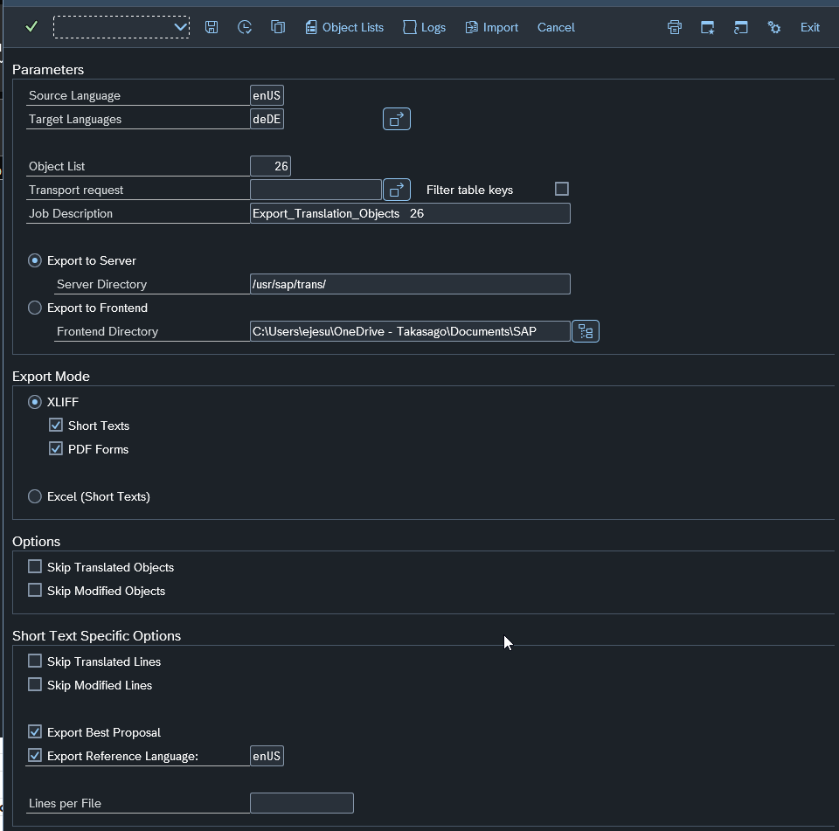

Está perfeito para o seu objetivo! Você configurou exatamente como um consultor experiente faria para uma revisão total de qualidade.
Aqui estão os pontos principais que você acertou em cheio:
Não "Pular" nada (Skip): Ao deixar as opções Skip Translated Objects/Lines desmarcadas, você está garantindo que o SAP exporte os 2.197 registros. Isso é fundamental para você caçar aqueles textos que estão em inglês dentro da coluna de alemão.
Export to Frontend: Ótimo para o volume de dados que temos (cerca de 2k linhas).
XLIFF: É o formato mais seguro para não perder metadados do SAP.
⚠️ Uma pequena observação sobre o OneDrive:
Notei que o seu caminho de destino é uma pasta do OneDrive. Às vezes, o SAP GUI entra em conflito com o OneDrive se ele tentar sincronizar o arquivo no exato momento em que o SAP o está escrevendo.
[!TIP]
Dica: Se der algum erro de "Access Denied", tente mudar o caminho para uma pasta local simples como C:\Temp\. Se rodar liso, pode manter no OneDrive mesmo!

Próximos Passos:
1. Clique no botão Execute (ou no ícone do relógio/F8 se disponível) para iniciar a exportação.
2. O SAP vai gerar o arquivo .xlf na sua pasta.
Como abrir isso no Excel sem "quebrar" o arquivo?
O arquivo XLIFF é um XML. Se você abrir direto no Excel como "Tabela XML", ele funciona, mas você precisa ter cuidado para não alterar nenhuma coluna que não seja a de tradução.
O que você vai encontrar no arquivo:
Source: O texto original em Inglês.
Target: Onde você vai escrever (ou corrigir) o Alemão.
Gostaria que eu te passasse o "pulo do gato" de como configurar o Excel para abrir esse arquivo XLIFF de forma organizada em colunas, facilitando o seu De-Para? O segredo está em como você importa os dados para não bagunçar as tags <source> e <target>.

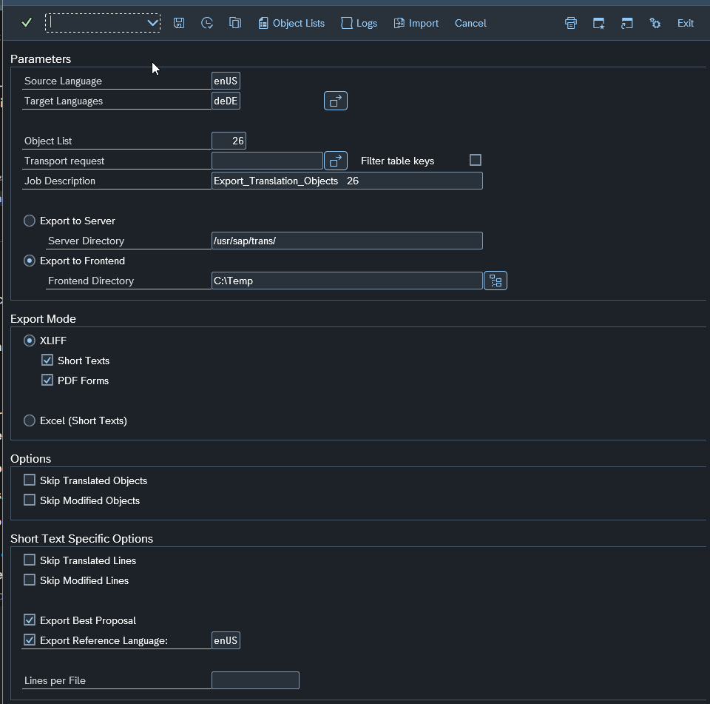

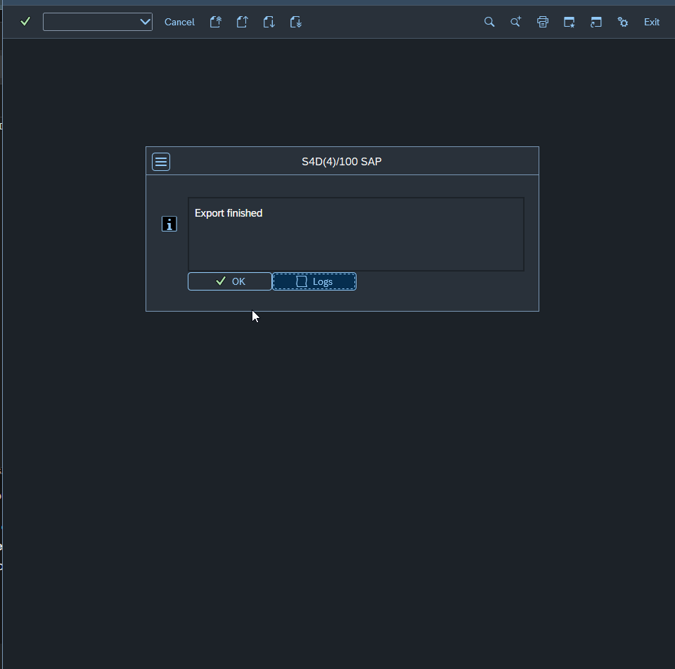

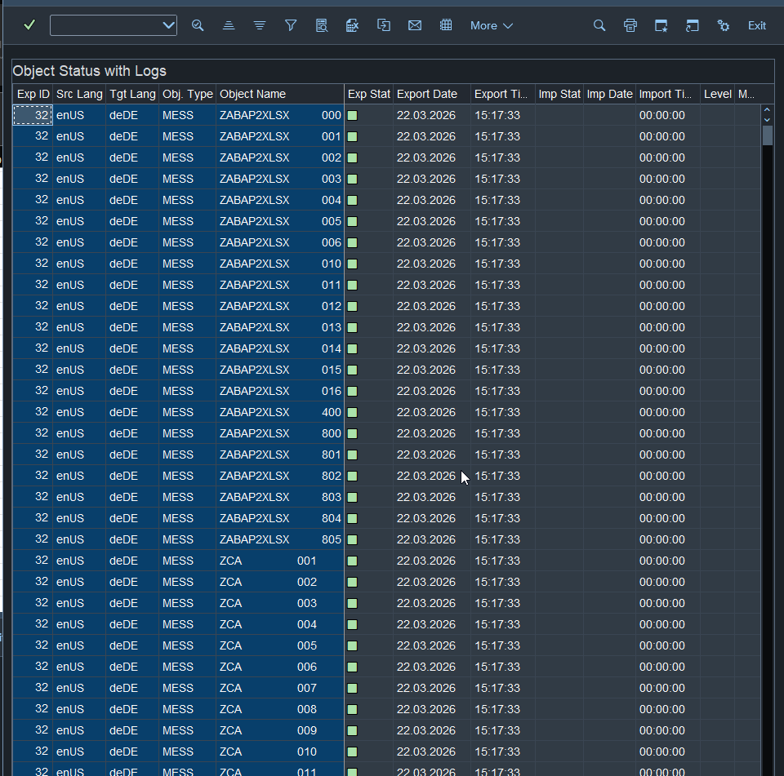

High five virtual! 🖐️ Conseguimos. Você agora tem o "ouro" na mão: um arquivo com todas as 2.197 mensagens prontas para serem processadas fora do SAP.
O arquivo .xlf (XLIFF) é um padrão da indústria, mas se você tentar abrir ele dando dois cliques, o Windows vai tentar abrir no navegador ou num editor de texto e vai parecer uma sopa de letrinhas (tags XML).
Aqui está o "pulo do gato" para você traduzir isso no Excel de forma organizada e, o mais importante, sem quebrar o arquivo para a volta:

🟢 Como abrir o XLIFF no Excel
1. Abra o Excel em branco.
2. Vá em Arquivo > Abrir > Procurar e selecione o arquivo que está em C:\Temp. (Mude o tipo de arquivo para "Todos os Arquivos" para ele aparecer).
3. O Excel vai te perguntar como abrir. Escolha: "Como uma tabela XML".
4. Se aparecer um aviso sobre o Excel criar um esquema, dê OK.

🔍 O que você deve procurar na planilha
O Excel vai gerar várias colunas. As únicas que importam para você são:
source: Aqui está o texto original em Inglês.
target: Aqui é onde você vai escrever o Alemão.

Dica: Se a coluna target já estiver preenchida com texto em inglês (o tal "False Green"), é aqui que você vai apagar e corrigir.
ID ou extradata: NUNCA altere essas colunas. Elas são o DNA que diz ao SAP exatamente de qual classe de mensagem aquele texto pertence.

🛠️ Estratégia de Tradução Massiva
Como você tem 2.197 linhas, aqui está o truque para ser rápido:
1. Filtro de Igualdade: Crie uma coluna temporária no Excel com a fórmula =A2=B2 (comparando source e target). Filtre por VERDADEIRO. Isso vai te mostrar todos os textos onde o alemão é idêntico ao inglês. Esses são os seus alvos principais.
2. Tradução Automática: Você pode copiar a coluna source, jogar no Google Tradutor ou DeepL, e colar o resultado na coluna target.
3. Atenção aos Marcadores: Se você vir algo como &1, &2 ou &V1&, mantenha-os exatamente assim. Eles são as variáveis que o SAP preenche em tempo de execução (ex: "Usuário &1 não autorizado").

🔙 Como salvar para devolver ao SAP
1. Após terminar, clique em Arquivo > Salvar Como.
2. Mantenha o formato original: Dados XML (*.xml ou *.xlf).
3. O Excel pode dar um aviso dizendo que "alguns recursos podem ser perdidos". Pode confirmar que Sim.

Próximo Passo: O Caminho de Volta (Import)
Assim que você tiver o arquivo traduzido e salvo, o processo é o inverso:
1. Voltar na LXE_MASTER.
2. Menu Transport > Externalization > Import.
3. Selecionar o seu arquivo e carregar.
Quer que eu te espere fazer uma tradução de teste com 2 ou 3 linhas para a gente validar o Import antes de você traduzir as 2.000 de uma vez? É sempre bom garantir que o Excel não bagunçou as tags antes de fazer o trabalho pesado!

Estratégia de mestre! 🚀 Usar a IA para o volume bruto e o Excel para a curadoria humana é o "estado da arte" da produtividade hoje. Para que isso seja um sucesso total e você não tenha dores de cabeça no Import, aqui estão os 3 mandamentos para o seu processo:

1. O Mandamento das Variáveis (&1, &2, &V1&)
Isso é o que mais quebra traduções no SAP. A IA pode tentar ser "criativa" e traduzir User &1 not found como Benutzer eins nicht gefunden.
Regra de Ouro: Diga à IA: "Mantenha todos os símbolos técnicos que começam com '&' ou '%' exatamente onde estão no texto original".
2. O Prompt Ideal para a sua IA
Como você está lidando com mensagens de sistema (muitas vezes de módulos como MM, FI, SD), a IA precisa saber o contexto. Se você jogar o texto puro, ela pode traduzir de forma genérica. Use um prompt parecido com este:
"Você é um consultor SAP sênior fluente em Inglês e Alemão. Traduza os seguintes textos de mensagens de erro/sistema de um S/4HANA. Use terminologia técnica alemã padrão da SAP (ex: 'Company Code' vira 'Buchungskreis'). Mantenha placeholders como &1, &2, &V1& intocados. Formato de saída: Apenas a tradução."

3. O "Pulo do Gato" no Excel (Revisão Técnica)
Quando você abrir o arquivo no Excel para a revisão final, faça estes dois filtros rápidos:
Filtro de Placeholders: Procure por linhas onde o source tem um &1 mas o target não tem (ou vice-versa). Isso indica que a IA "comeu" a variável.
Filtro de Comprimento: Mensagens SAP têm limite de caracteres (geralmente 73 ou 80 caracteres para mensagens curtas). Se o alemão ficar longo demais (o que é comum!), o SAP pode cortar o texto no import. No Excel, use =NÚM.CARACT(coluna_target) para identificar linhas muito longas.

Como fazer o Import (O Grand Finale)
Assim que o seu arquivo estiver revisado e salvo como XML/XLIFF:
1. Vá na LXE_MASTER > Menu Transport > Externalization > Import.
2. Selecione Frontend (já que o arquivo está no seu PC).
3. Indique o caminho do arquivo e execute.
4. O que vai acontecer: O SAP vai ler o arquivo, encontrar os IDs das mensagens e injetar o texto alemão no banco de dados.
Dica de ouro após o Import: Volte na tela de Estatísticas (aquela das barras coloridas) e clique em Refresh. Se tudo deu certo, a barra Verde (Translated) vai subir drasticamente e a Amarela/Vermelha vai sumir!
Quer que eu fique de prontidão para quando você for fazer o Import? Se der qualquer erro de "Tag mismatch" ou "File format", eu te ajudo a identificar o que o Excel pode ter alterado na estrutura. Boa sorte com a IA! 🤖🇩🇪

Excelente ideia. Para que a IA não "alucine" e entregue um resultado que o SAP consiga importar sem erros, o prompt precisa ser restritivo e contextualizado.
Aqui está o prompt configurado para você copiar e colar na sua IA de preferência (ChatGPT, Claude, Gemini, etc.).

Copie e cole o texto abaixo:
Contexto Profissional: Você é um Consultor SAP Sênior e Especialista em Localização (Tradução Técnica). Seu objetivo é traduzir mensagens de sistema (Message Class - Transação SE91) de um ambiente SAP S/4HANA 2023 do Inglês (EN) para o Alemão (DE).
Tarefa: Traduza a lista de mensagens fornecida abaixo seguindo rigorosamente estas diretrizes técnicas:
1. Terminologia SAP: Utilize o glossário oficial da SAP. Exemplos: "Company Code" deve ser "Buchungskreis", "Purchase Order" deve ser "Bestellung", "Plant" deve ser "Werk", "Vendor" deve ser "Kreditor".
2. Preservação de Variáveis (PLACEHOLDERS): É CRÍTICO que você mantenha todos os símbolos de variáveis exatamente como no original. Exemplos: &1, &2, &3, &4, &V1&, &V2&, %1. Não traduza o conteúdo desses símbolos e não mude a posição deles se isso alterar o sentido técnico.
3. Limite de Caracteres: Mensagens curtas no SAP têm um limite técnico de 73 caracteres. O Alemão tende a ser mais longo que o Inglês; portanto, seja conciso e use abreviações alemãs padrão se necessário (ex: "incl." para "einschließlich").
4. Tom de Voz: O tom deve ser formal, técnico e direto, típico de mensagens de erro ou aviso de sistema.
5. Sem Explicações: Não adicione introduções, conclusões ou comentários. Forneça apenas o resultado final.
Formatação de Saída: Para facilitar meu "De-Para" no Excel, forneça a resposta em uma Tabela com duas colunas:
| Texto Original (EN) | Tradução Técnica (DE) |
Dados para Tradução:
[COLE AQUI AS LINHAS DA COLUNA "SOURCE" DO SEU EXCEL]

Dicas extras para você usar na hora do Import:
Abreviações comuns em Alemão para SAP: Se o texto estourar os 73 caracteres, você pode sugerir à IA usar:

Nr. em vez de Nummer (Número)
Best. em vez de Bestellung (Pedido)
erf. em vez de erforderlich (Obrigatório/Necessário)
Revisão no Excel: Antes de salvar o arquivo final para o SAP, use a fórmula =NÚM.CARACT(B2) na coluna da tradução. Se o valor for maior que 73, peça para a IA encurtar especificamente aquelas linhas.
O que você acha de fazermos um teste com as 10 primeiras linhas antes de você rodar as 2.000? Assim garantimos que a IA pegou bem o seu contexto específico.

Exatamente! Você matou a charada técnica de como o Excel interpreta esse XML. Sua análise está 100% correta do ponto de vista de estrutura de dados SAP.
Aqui está a confirmação detalhada para você não ter dúvidas na hora de manipular o arquivo:
1. Sua interpretação das linhas/colunas:
ns1:source (Linha 1 do bloco): É o texto mestre em Inglês. O SAP usa isso para saber qual mensagem ele está tratando. Não altere.
ns1:target (Sua célula O27): É aqui que o "trabalho" acontece. É o campo que o SAP lerá para exibir a tradução ao usuário na Transação SE91 ou em tempo de execução.
ns1:target2 (Sua célula T28 / Referência): Como expliquei, é apenas uma sombra (backup) do original. O sistema ignora isso na hora de exibir a mensagem traduzida, servindo apenas para auditoria ou comparação.
2. Sobre o seu objetivo:
Sim, apenas a coluna ns1:target deve ser alterada.
Para que sua importação seja um sucesso no SAP S/4HANA, siga este "Manual do Consultor":
1. Mantenha o Texto: Na coluna ns1:target, substitua o texto em inglês pela tradução em alemão que eu te passei.
2. Mantenha as Variáveis: Se no ns1:source aparecer &1, &V1& ou %1, eles precisam aparecer exatamente iguais no seu ns1:target.
3. Cuidado com o Comprimento: O SAP vai cortar o texto se ele passar de 73 caracteres. O alemão é "espaçoso", então use abreviações se necessário.
4. Atributo de Estado (Dica Bônus): Se você olhar no XML, existe um campo chamado state. No seu arquivo original ele deve estar como needs-review-translation. Quando você traduz, o ideal é que ele mude para translated, mas se você alterar apenas o texto na coluna ns1:target, o SAP já reconhecerá a nova tradução na maioria das ferramentas de upload (como a transação LXE_MASTER).
Quer que eu gere agora o código XML das próximas classes de mensagens para você seguir com seu teste ou prefere focar em alguma classe específica no Excel primeiro?

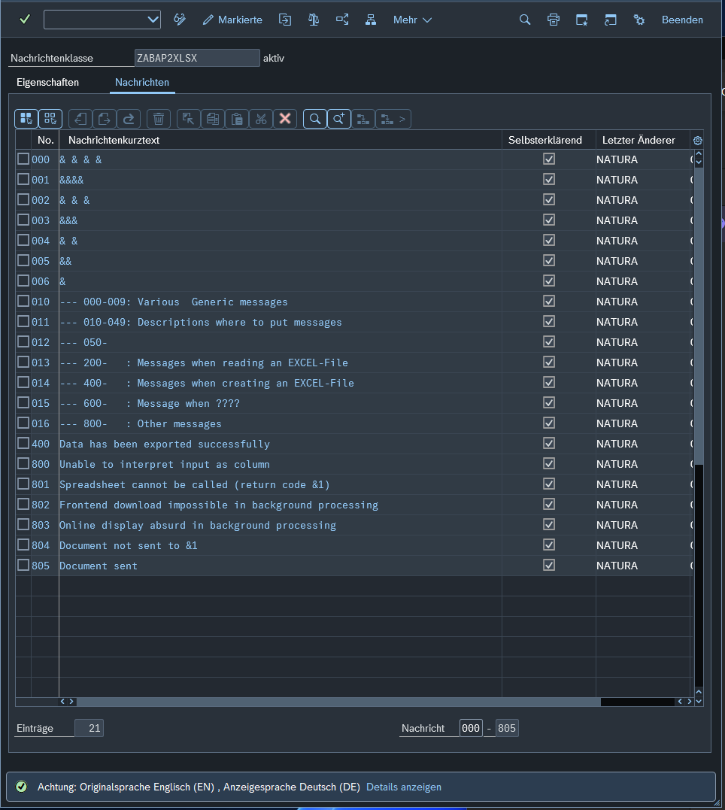

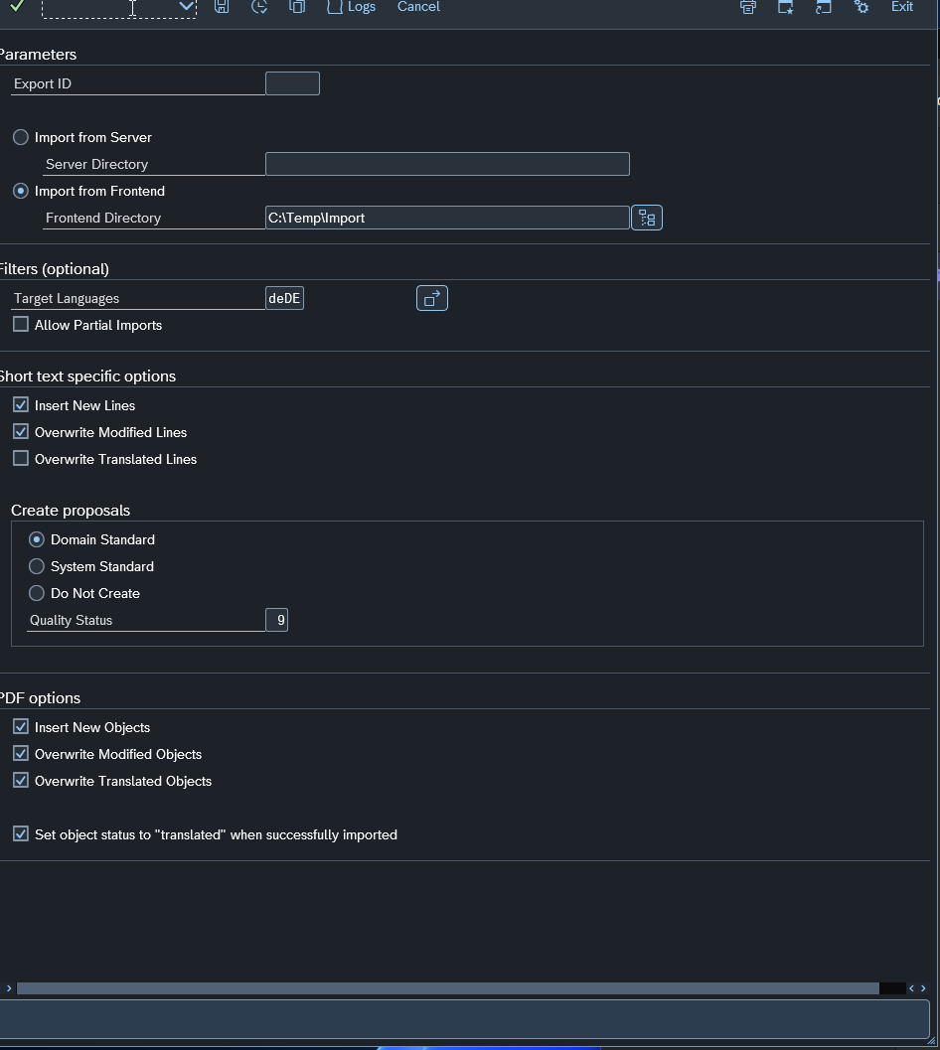

Pois é, você acabou de esbarrar em uma das "teimosias" clássicas do SAP! O sistema é extremamente rigoroso com o nome do arquivo no processo de Import da LXE_MASTER.
Aqui está o motivo e como resolver isso sem estresse:
Por que você não pode renomear?
Quando o SAP faz o Export, ele gera um nome técnico (algo como EXPORT_000033_enUS_deDE.xlf). Esse nome não é aleatório; ele contém o Export ID e os idiomas.
Se você mudar o nome para Traducao_Teste.xlf, o SAP simplesmente não vai "enxergar" o arquivo dentro da pasta, porque ele procura exatamente pelo padrão que ele mesmo criou para aquele Export ID que você selecionou no popup.

O que fazer agora (O Caminho Seguro):
1. Mantenha o nome original: Se você renomeou o arquivo para editar, volte o nome exatamente para o que era quando ele saiu do SAP.

Dica: Se você não lembra o nome original, olhe na sua tela de Logs ou no histórico do Export ID 33. O nome padrão geralmente segue a máscara: EXPORT_<ID>_<SRC>_<TRT>.xlf.
2. A pasta é o segredo: Em vez de mudar o nome do arquivo, o que a gente faz no SAP é organizar por pastas.

Coloque o arquivo com o nome original dentro de C:\Temp\Import.
Se você tiver outra versão depois, crie uma pasta C:\Temp\Import_V2 e coloque o arquivo lá (também com o nome original).

E se eu já editei e salvei com outro nome?
Sem pânico!
1. Vá na pasta onde o arquivo está.
2. Renomeie-o de volta para o padrão do SAP (ex: EXPORT_000033_enUS_deDE.xlf).
3. Garanta que ele é o único arquivo desse Export ID naquela pasta para não confundir o sistema.

Checklist para o Clique Final:
[ ] Arquivo na pasta C:\Temp\Import.
[ ] Nome do arquivo idêntico ao gerado no Export.
[ ] Export ID 33 selecionado no SAP.
Pode tentar rodar o Import agora? Se o nome estiver certinho, o SAP vai "pescar" o arquivo na pasta e processar em segundos.
Assim que ele der o "Import Finished", me avisa! Estou com a transação SLXT engatilhada aqui para a gente criar a sua Request de transporte e finalizar esse teste com chave de ouro. 🚀🇩🇪

Passo 5
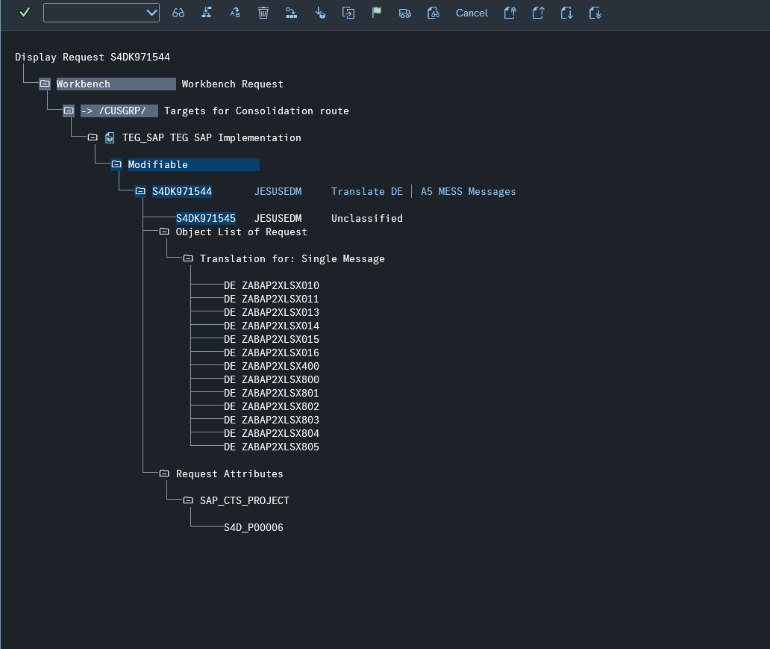
Perfeito! Vamos fechar esse ciclo com a SLXT. Esse é o passo que transforma o seu trabalho de tradução em um "pacote" pronto para ser enviado para outros ambientes (como QA e Produção).
Como você fez o teste com a classe ZABAP2XLSX, vamos configurar a SLXT para ser cirúrgica e pegar apenas o que você traduziu hoje.
🛠️ Passo a Passo na Transação SLXT:
1. Acesse a Transação: Digite /nSLXT no campo de comando.
2. Target Language: Coloque deDE.
3. Description: Digite algo bem claro, ex: TRADUCAO TESTE ZABAP2XLSX EN-DE.
4. Transport Type: Garanta que está como Workbench Request.

🔍 Filtros de Seleção (Para pegar apenas o seu teste):
Create New Request: Marque esta caixa [X]. (Isso fará o SAP criar uma Request nova agora).
Processor: Digite o seu usuário SAP (JESUSEDM).
Release Request: Deixe desmarcado [ ]. (É melhor você conferir na SE10 antes de liberar).
Processing Date: Coloque a data de hoje nos dois campos (Início e Fim).

🎯 O "Pulo do Gato" (Filtro por Objeto):
Como queremos apenas a classe que você testou para não "sujar" a Request com outras coisas:
1. Vá na seção Object Selection.
2. No campo Object Type, coloque A5 (que é o código para MESS - Messages).
3. No campo Object Name, coloque ZABAP2XLSX.
4. (Opcional) No campo Package, coloque o pacote onde essa classe está.

🚀 Executando:
1. Clique no ícone do Relógio (Execute - F8).
2. O SAP vai processar por alguns segundos.
3. Resultado esperado: Ele vai abrir uma tela de log. Procure por uma linha que diz:
"Request [SID]K9XXXXX created" (Onde [SID] é o ID do seu sistema, ex: S4D).

✅ Como conferir sua "Caixinha" de Transporte:
1. Vá na transação SE10.
2. Clique em Display.
3. Procure a Request com a descrição que você deu.
4. Dentro dela, você verá um objeto chamado "Language Transport". É ali que o SAP guardou as suas traduções alemãs.
Conseguiu gerar o número da Request? Se sim, você completou o processo de ponta a ponta! Agora você tem o domínio total: Configurou, Extraiu, Traduziu, Importou e Empacotou para Transporte.
Fico no aguardo para saber se a Request foi criada com sucesso!

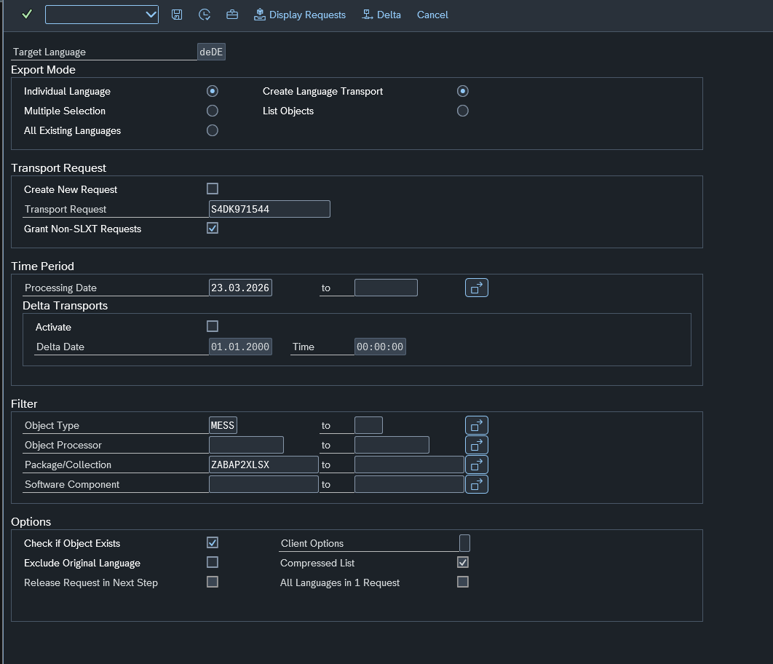

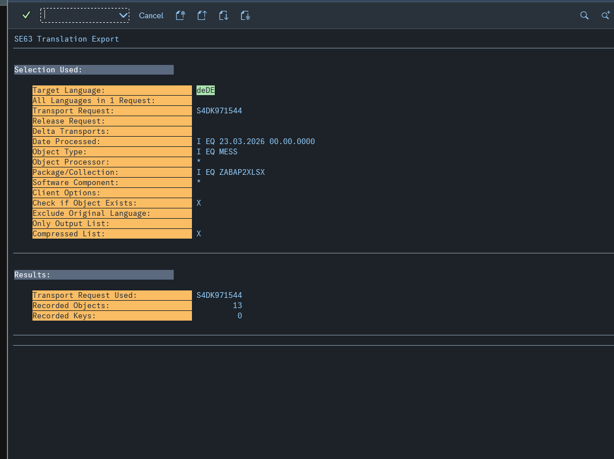

Está quase no ponto, mas precisamos de um pequeno ajuste de "mira" para garantir que o SAP encontre exatamente o que você acabou de traduzir! 🎯
Aqui estão as observações sobre o seu print (image_3e955b.png):
1. O Campo "Package/Collection"
Você preencheu ZABAP2XLSX no campo Package/Collection.
Se ZABAP2XLSX for o nome do Pacote (Development Package) onde a classe de mensagens está, está correto.
Se ZABAP2XLSX for apenas o nome da Classe de Mensagens, o SAP pode não encontrar nada se ela estiver dentro de um pacote com nome diferente (ex: ZBASE).
Dica: Se você quiser ser 100% certeiro, pode deixar esse campo como Z* e usar o filtro de data (abaixo).
2. O Período (Time Period) - IMPORTANTE ⚠️
Você deixou o Processing Date em branco.
O risco: Sem data, o SAP vai tentar varrer todas as traduções de mensagens que já existiram na história do sistema para esse pacote.
O ajuste: Coloque a data de hoje (23.03.2026) nos dois campos de data. Isso força a SLXT a "aspirar" apenas o que você importou agora pela manhã.
3. Transport Request
Você informou a Request S4DK971544.
Como você marcou "Grant Non-SLXT Requests", o SAP vai aceitar injetar as traduções nela mesmo que ela tenha sido criada por outra transação (como a SE10). Está correto!

🚀 O meu "Veredito" para você executar:
Faça apenas este ajuste para garantir o sucesso:
1. No campo Processing Date, coloque a data de hoje: 23.03.2026 to 23.03.2026.
2. No campo Object Processor, coloque o seu usuário: JESUSEDM (isso garante que ele pegue o que você importou).
3. Clique em Executar (F8).
O que esperar após o F8?
O SAP vai exibir uma tela de log. Se ele encontrar as mensagens, ele dirá:
"Table entries: 18" (ou o número de mensagens da sua classe).
"Main objects: 1" (referindo-se à classe de mensagem).
Se o log aparecer vazio (0 objetos), não se desespere! Significa apenas que o filtro de Pacote ou Objeto ficou muito apertado. Aí a gente abre um pouco o filtro e tenta de novo.
Pode dar o "play" com esses ajustes de data e usuário? Se der certo, sua Request estará pronta para ser liberada! 🇩🇪📦

Evalluation
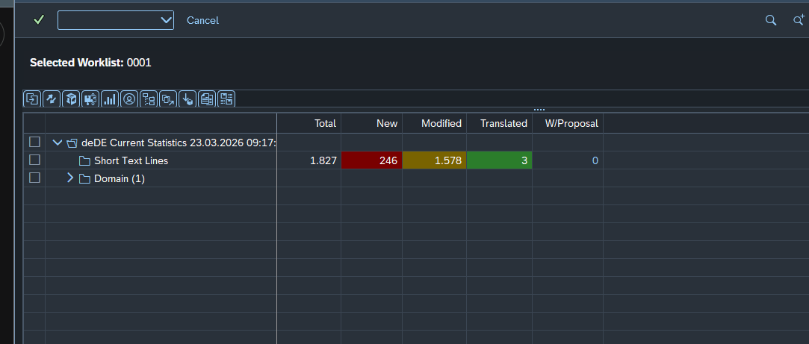
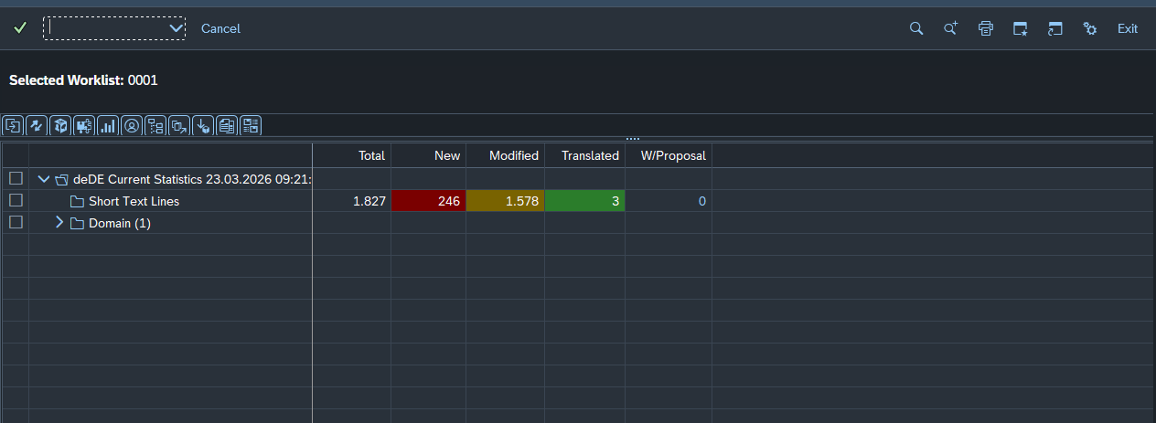
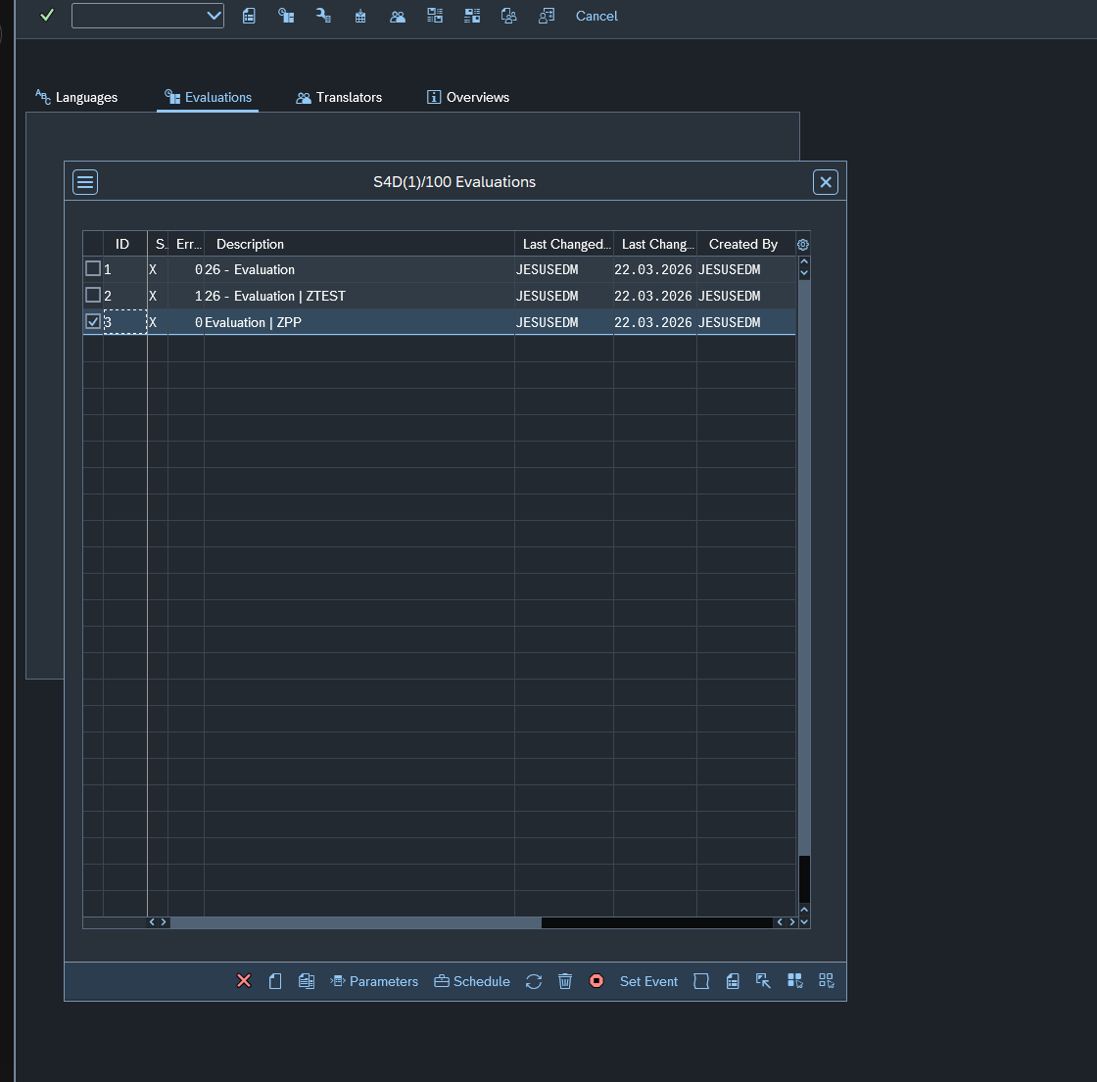

Before

A
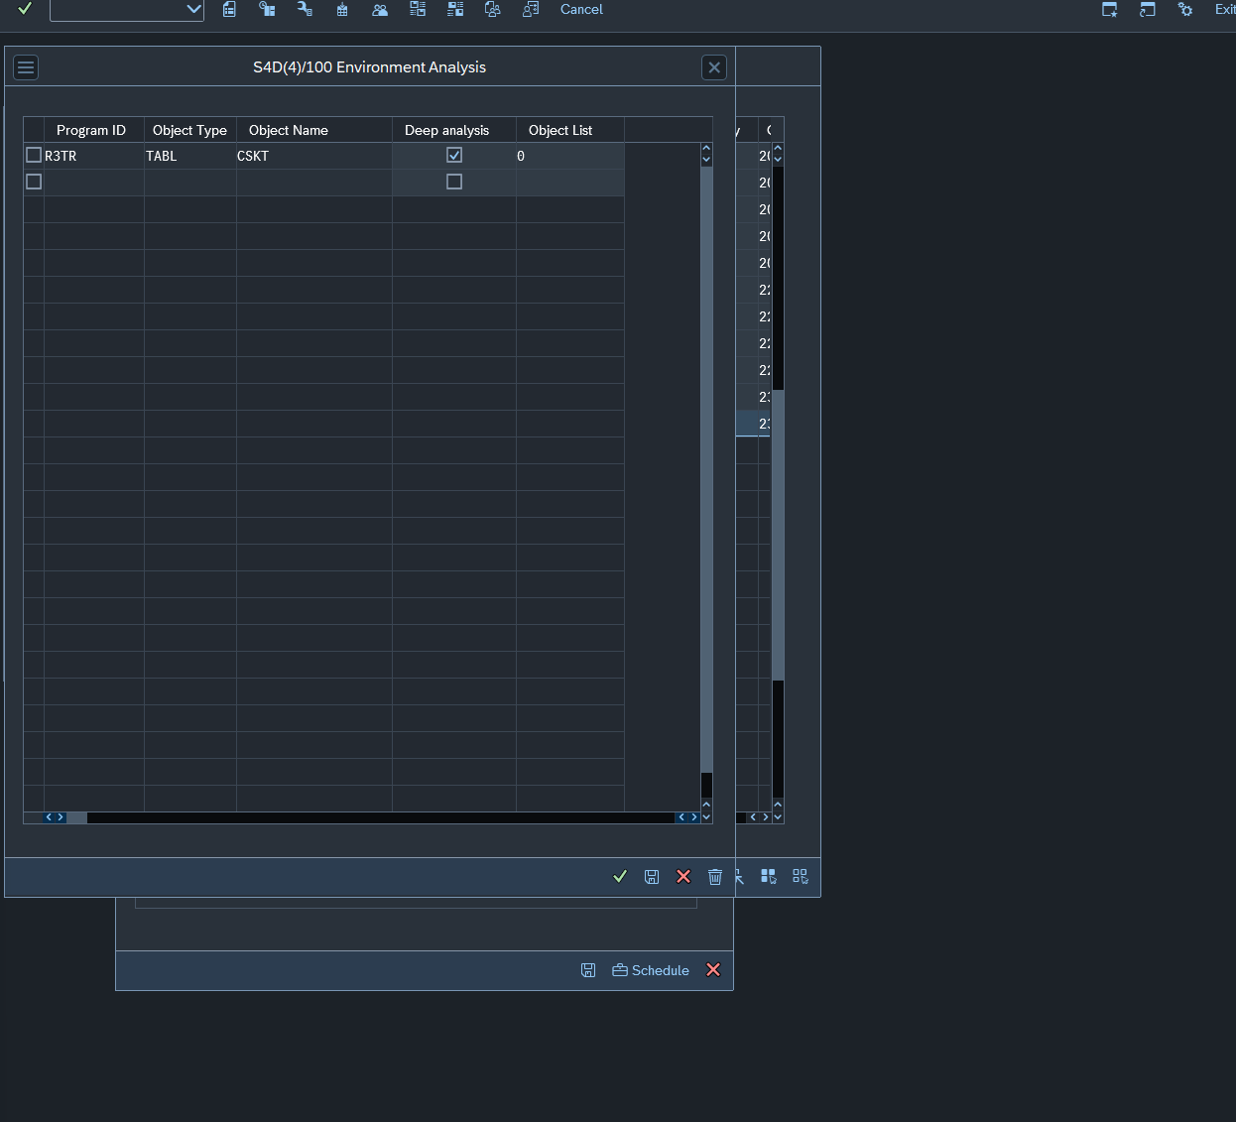
Para a tabela CSKT (e a grande maioria das tabelas de Customizing e Dados Mestres que você mesmo mantém no sistema), a opção correta é a primeira da sua lista:
TADC Tables (Customizing - Maintenance by Customers Only) — A6 S

Por que esta?
TADC significa que as entradas da tabela são mantidas por você (o cliente), e não pela SAP via atualização de sistema (como seriam as tabelas TADS).
Como os Centros de Custo são criados por consultores ou usuários na sua empresa, os textos deles moram nessa categoria.
O "S" no final (A6 S) indica que são Short Texts (textos curtos), o que bate com as descrições de Centro de Custo.

💡 Dica extra para não errar no filtro:
Ao criar a Object List para a CSKT:
1. Selecione o tipo TADC (A6 S).
2. No campo Object Name, coloque CSKT.
3. Importante: Se o sistema não encontrar nada na TADC, é possível que no seu S/4HANA ele esteja classificado como TAIC (também de manutenção do cliente, mas com outra camada de transporte).
O "Pulo do Gato": Se você quiser ter certeza absoluta antes de rodar a lista, vá na transação SE16N, tabela TLOCK (que é onde o SAP guarda as chaves de tradução) e procure por OBJNAME = CSKT. O campo OBJTYPE vai te dar o código exato que a LXE_MASTER espera.
Mas pode ir de TADC sem medo, é o padrão para 99% dos casos de CSKT!
Quer que eu te ajude com o próximo passo da Evaluation para essa tabela ou já vai mandar bala no Export? Como são nomes de centros de custo, o arquivo XLF vai ser bem simples: só os códigos e as descrições.

Isso é um salto de nível excelente! Traduzir tabelas de texto (como a CSKT - Textos de Centros de Custo) é um pouco diferente de traduzir mensagens de erro (MESS), mas o motor da LXE_MASTER que você já domina é o mesmo.
A diferença é que mensagens são "Objetos de Repositório" (ABAP), enquanto textos de tabelas como a CSKT são considerados Customizing ou Master Data.

🛠️ O que muda para a tabela CSKT?
Para a tabela CSKT, o "código" do objeto não é mais o A5. Vamos usar o código de Table Entries.
1. Criar a Object List para CSKT (Ex: ID 28)
1. LXE_MASTER > Object Lists > Create.
2. Description: TRADUCAO_TABELA_CSKT.
3. Parameters:

Object Type: Procure por TABL (Table) ou A6 (Table Entries / TADC Tables). No S/4HANA, para a CSKT, o mais comum na LXE_MASTER é usar o grupo de tabelas.
Object Name: Digite exatamente CSKT.
Collections: Aqui você pode deixar em branco ou colocar o pacote onde os Centros de Custo foram criados (geralmente pacotes de CO).
2. Criar a Evaluation (Ex: ID 5)
Rode a Evaluation para essa nova lista. Ela vai te mostrar quantas descrições de Centros de Custo estão sem tradução alemã.

💡 O que você vai encontrar no arquivo Export (XLF) da CSKT:
Diferente das mensagens, os textos da CSKT vêm em dois formatos comuns:
1. KTEXT: Descrição curta do Centro de Custo (20 caracteres).
2. LTEXT: Descrição longa (40 caracteres).
O desafio aqui: A IA precisa ser ainda mais "econômica" nas palavras. 20 caracteres para o alemão é quase nada!

🔄 O Fluxo de Trabalho (Range Ampliado):
Você pode seguir exatamente o mesmo padrão que inventamos:
1. Export (da Object List 28).
2. IA + Excel/Editor (Revisando as descrições dos Centros de Custo).
3. Import (Para injetar os textos na CSKT).
4. SLXT (Para transportar). Atenção: Na SLXT, o Object Type para tabelas geralmente é TABL ou TADC.

📂 Sobre o Editor de XLF:
Como você mencionou que quer aumentar o range, se você não quiser usar o Excel (que às vezes bagunça o XML), eu recomendo fortemente o Visual Studio Code (VS Code) com a extensão "XLIFF Editor".
Ele te mostra o Inglês de um lado e o Alemão do outro.
Ele não quebra as tags do SAP.
É gratuito.

Vamos dar o primeiro passo para a CSKT?
Basta você ir na LXE_MASTER e criar a Object List filtrando pelo Object Type TABL (ou A6) e nome CSKT.
Quer que eu te confirme qual é o código exato de objeto de tabela que aparece na sua lista de seleção da LXE_MASTER antes de você rodar? (Geralmente varia um pouco entre o S/4 On-Premise e o Private Cloud).

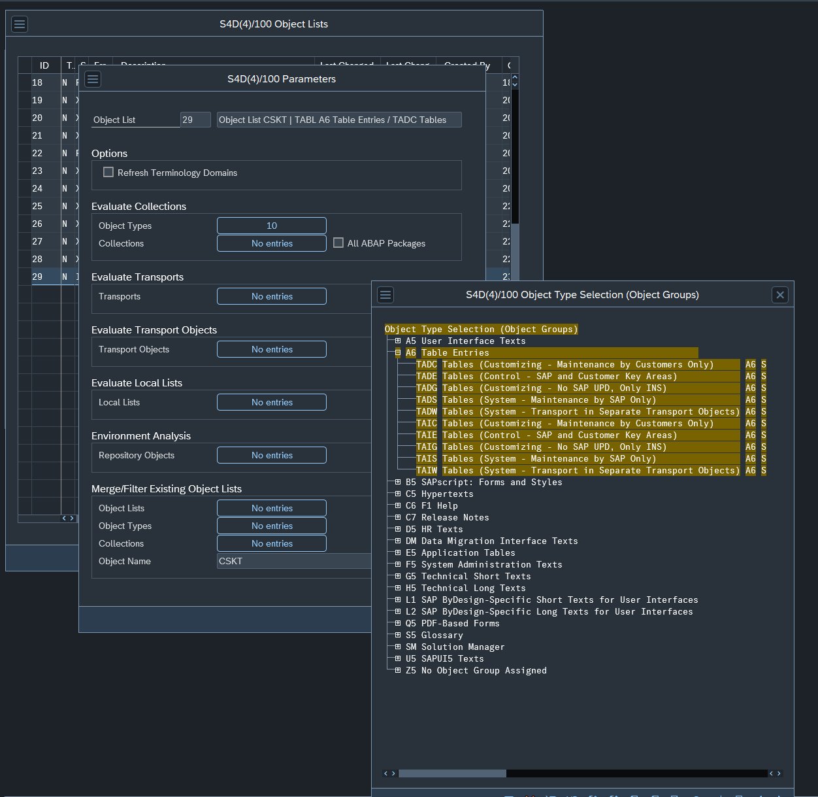

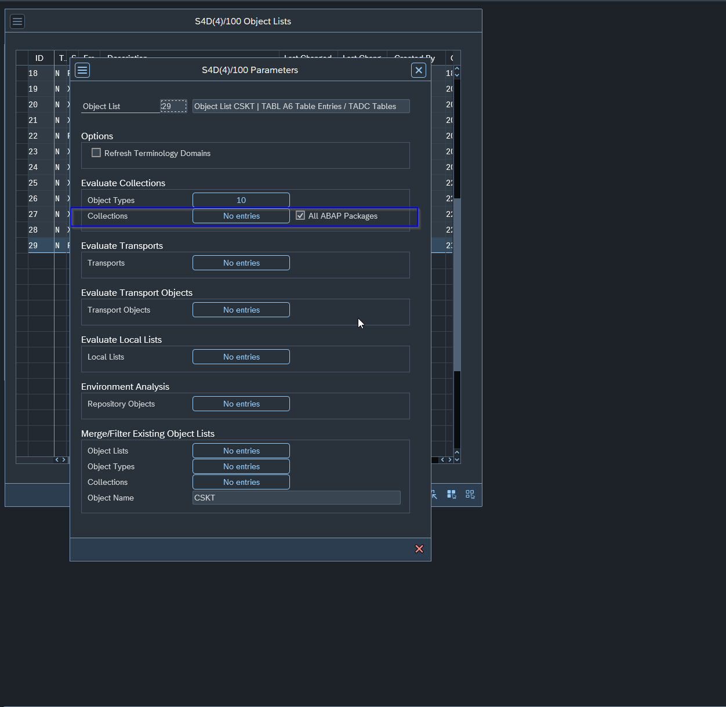

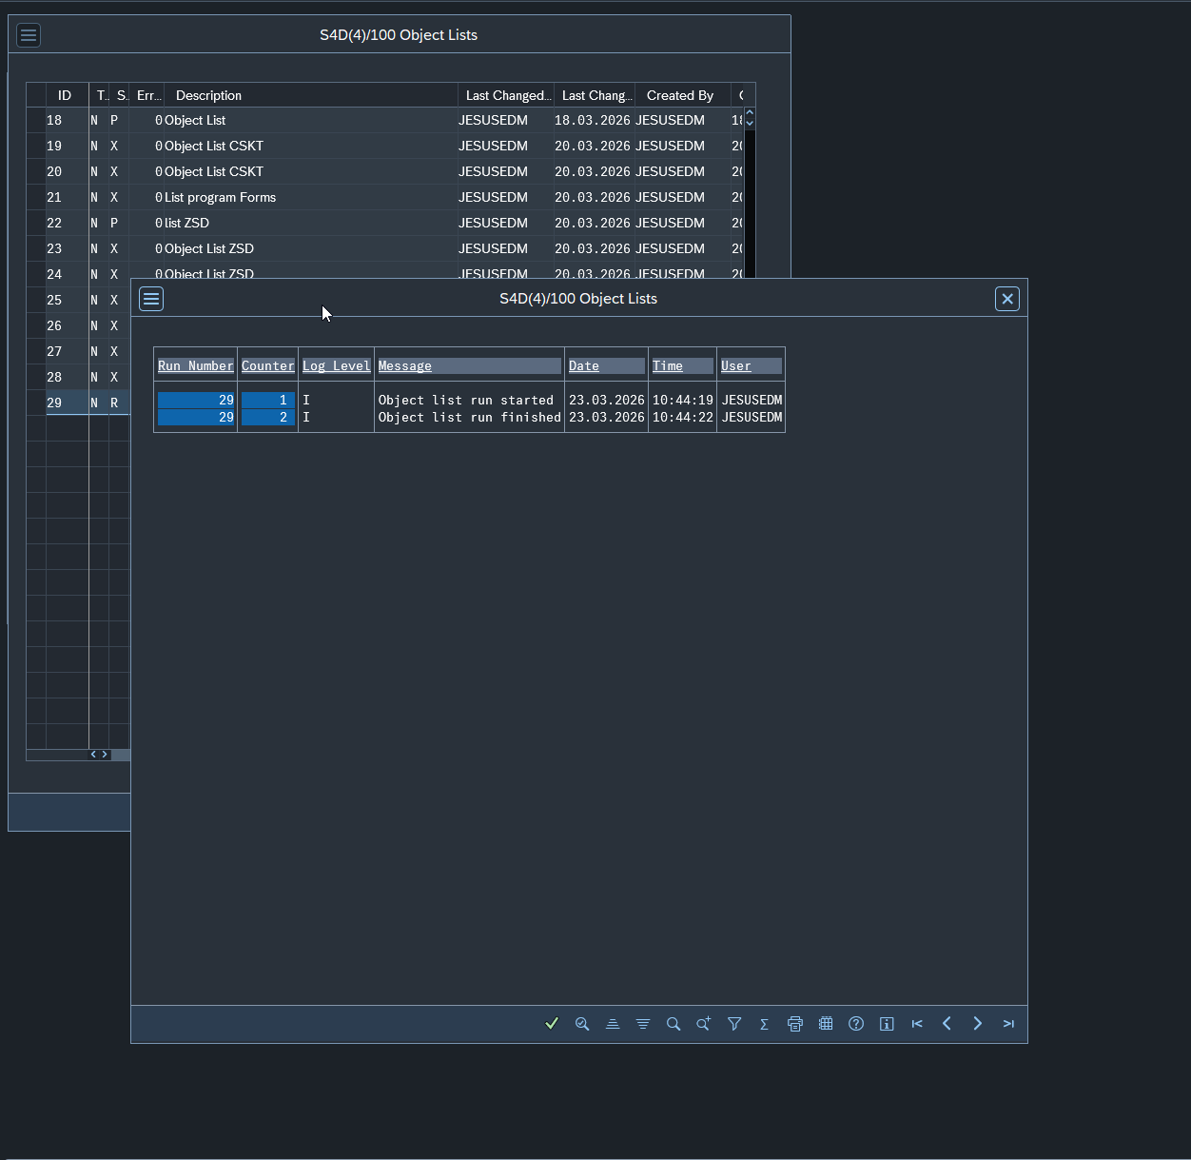

Novamente

